Teóricos e Simulação
TEÓRICOS |  |  |  |  |  |  |  |  |  | SIMULAÇÃO

 |  |  |  | VDD=5V | C1=220pF |  |  |  |  |  |  |  |  | VDD=5V | C1=220pF

 | 3.1 | vi | vo |  |  |  |  |  |  |  | 4.1 | vi | vo
 |  | 0.0 | 5.000 |  |  |  |  |  |  |  |  | 0.0 | 5.000
 |  | 2.5 | 4.649 |  |  |  |  |  |  |  |  | 2.5 | 4.649
 |  | 5.0 | 0.000 |  |  |  |  |  |  |  |  | 5.0 | 0.000

VDD=5V
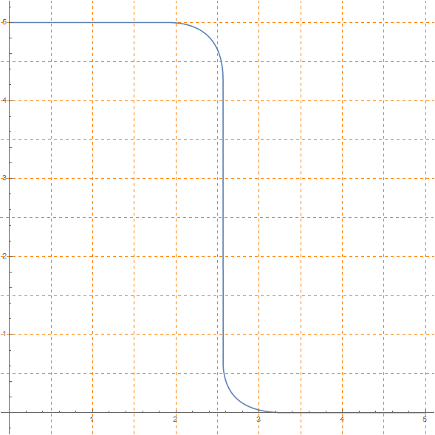
Mn CORTE
Mp TRÍODO
Mn SAT
Mp TRÍODO
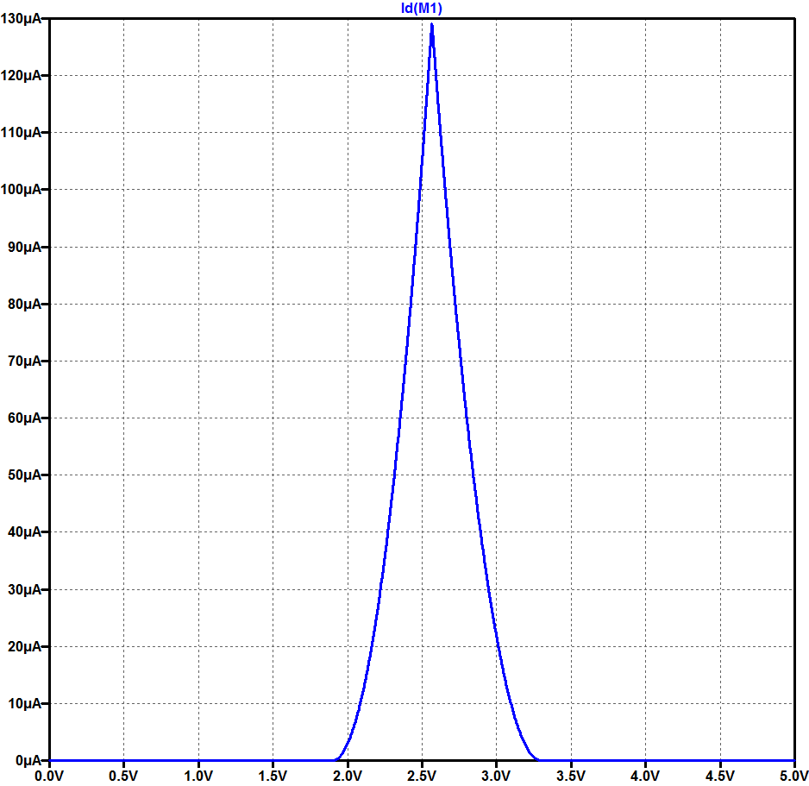
 | 3.2 |  |  |  |  |  |  |  |  |  | 4.2

VM+VTp=4.266V

vo=vi+VTp
VTp=1.7V
Mn SAT
Mp SAT
VM=2.566V

vo=vi-VTn
VTp=0.7V
VTn=1.9V
VTn=1.9V
VTp=1.7V
VM+VTp=4.266V
Mn TRÍODO
Mp SAT
Mn TRÍODO
Mp CORTE

VTn=0.9V
VDD-VTp=3.3V
VDD=5V
VM=2.566V
 |  |  |  |  |  |  |  |  |  |  |  | vi | iD (mA)
 |  |  |  |  |  |  |  |  |  |  |  | VM | 0.1294

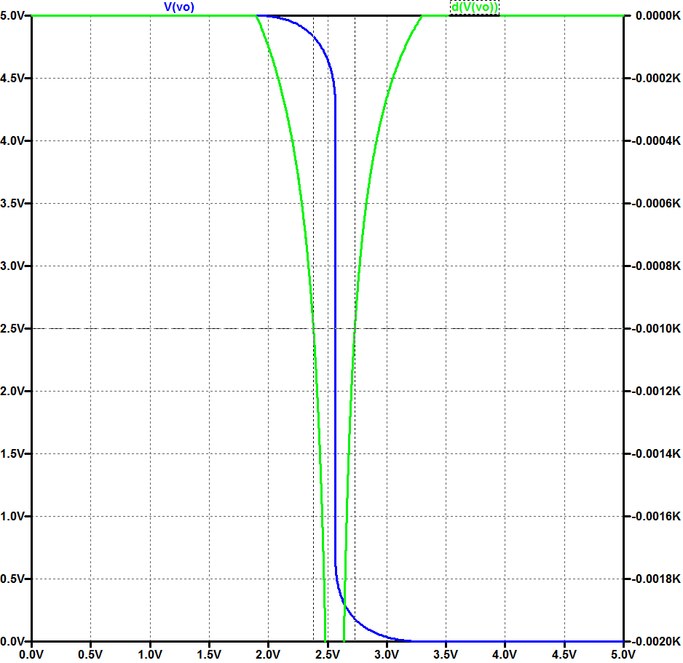
 | 3.3 | vi | iD (mA) |  |  |  |  |  |  |  | 4.3
 |  | VM | 0.1294

 | 3.4 | VOL | VIL | VIH | VOH |  | NML | NMH |  |  |  | VOL | VIL | VIH | VOH |  | NML | NMH
 |  | 0.0 | 2.380 | 2.730 | 5 |  | 2.380 | 2.270 |  |  |  | 0.0 | 2.380 | 2.730 | 5 |  | 2.380 | 2.270

 | 3.5 | CL=Cp=180pF |  |  |  |  |  |  |  |  | 4.4 | CL=Cp=180pF
 |  | ta | tb | tpLH (ns) |  | ta | tb | tpHL (ns) | tp (ns) |  |  | tpLH (ns) |  | tpHL (ns) |  | tp (ns)
 |  | 117.1 | 56.2 | 173.3 |  | 121.9 | 39.0 | 160.9 | 167.1 |  |  | 173.7 |  | 161.4 |  | 167.6

 |  | CL=Cp+C1=400pF |  |  |  |  |  |  |  |  |  | CL=Cp+C1=400pF
 |  | ta | tb | tpLH (ns) |  | ta | tb | tpHL (ns) | tp (ns) |  |  | tpLH (ns) |  | tpHL (ns) |  | tp (ns)
 |  | 260.2 | 124.9 | 385.1 |  | 270.8 | 86.6 | 357.5 | 371.3 |  |  | 385.4 |  | 357.8 |  | 371.6
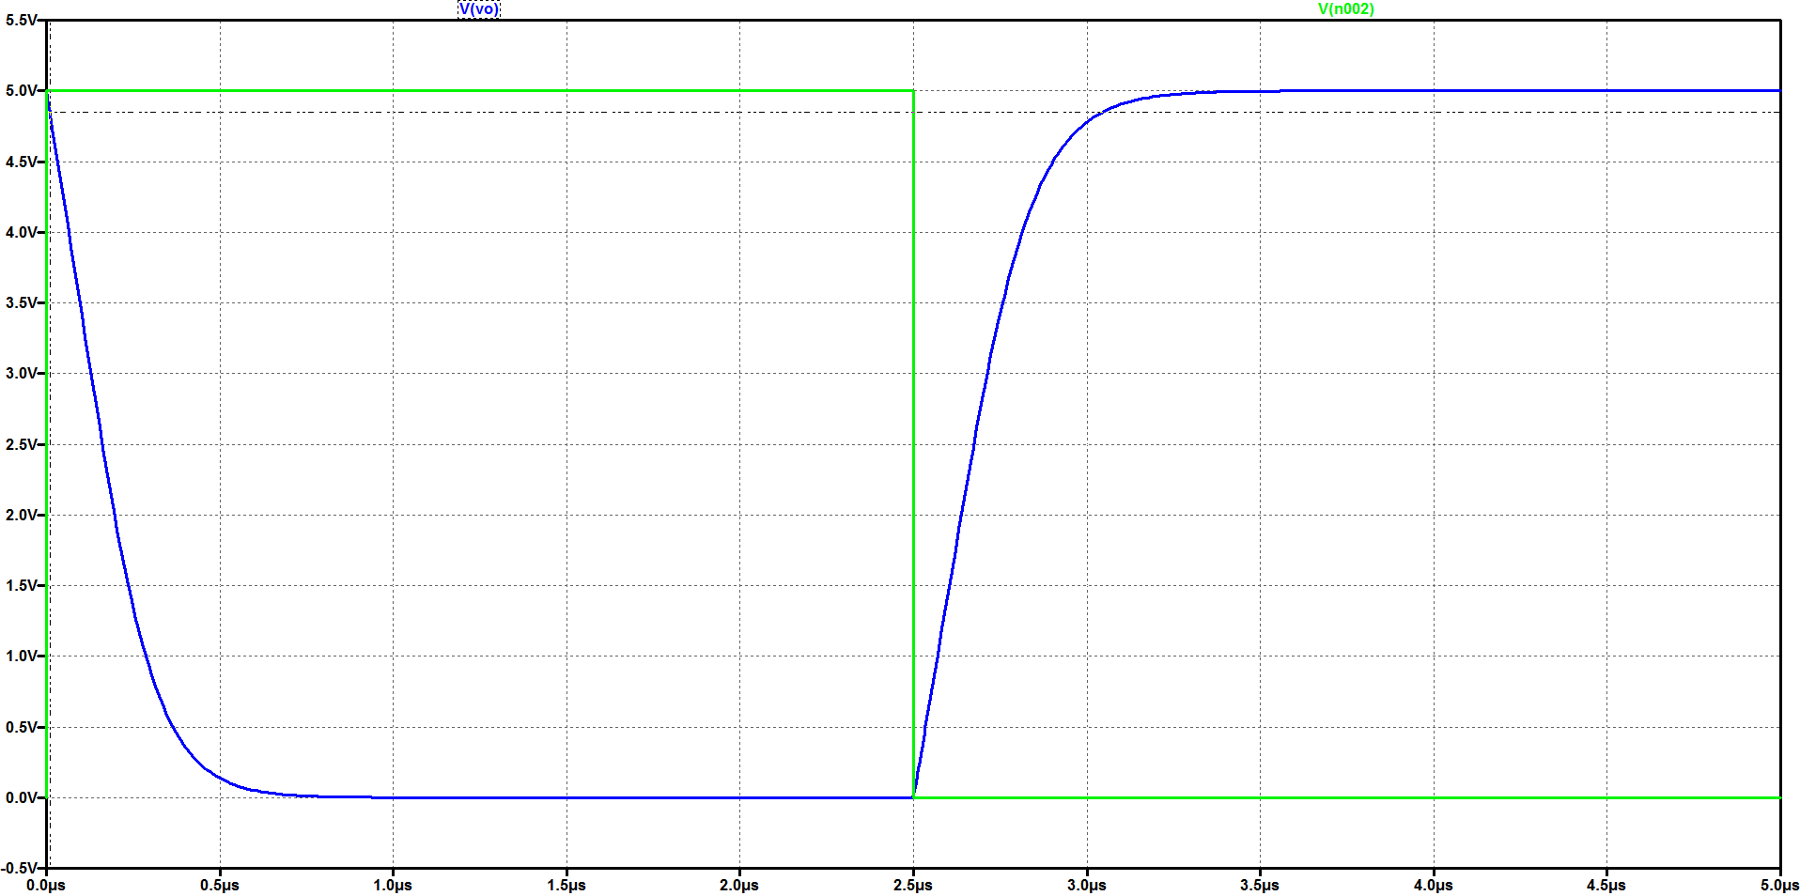

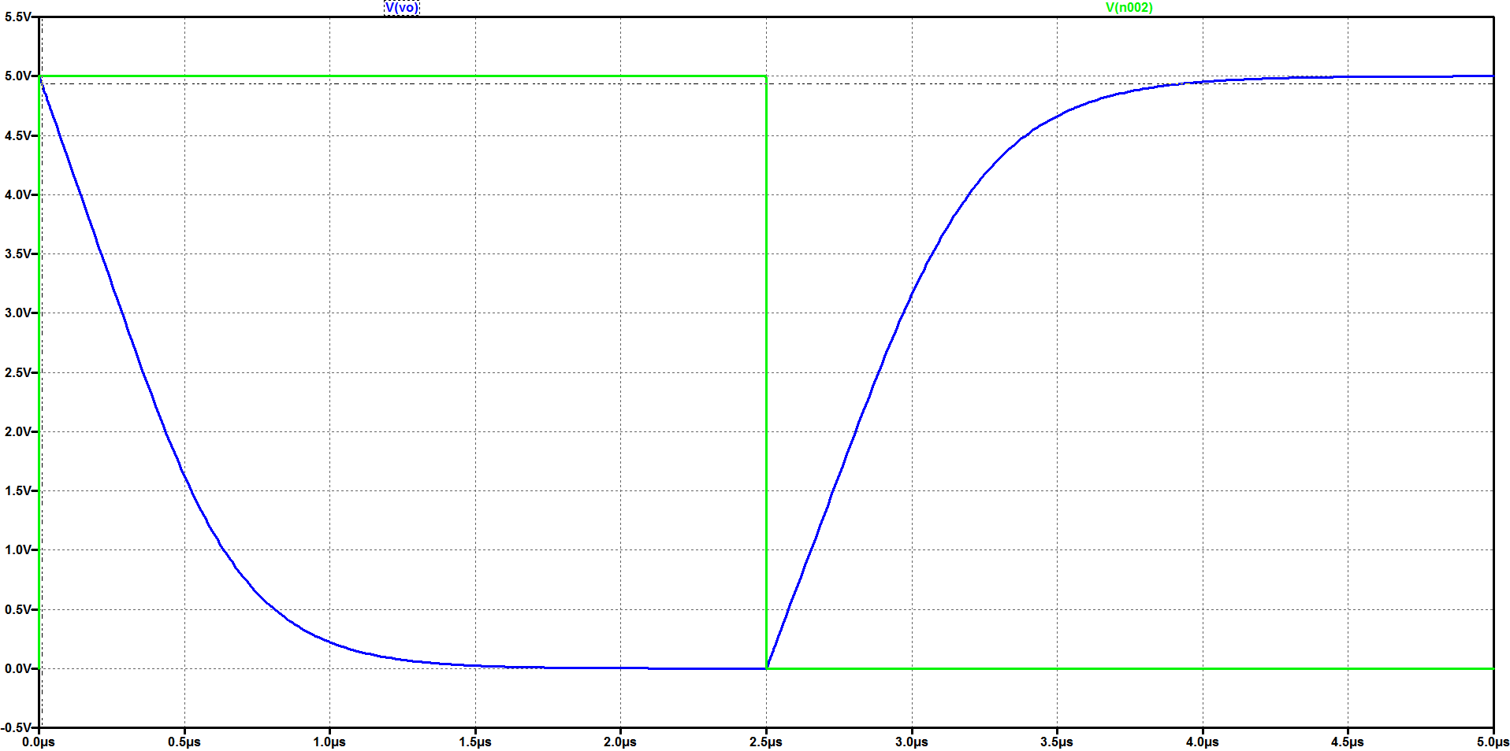

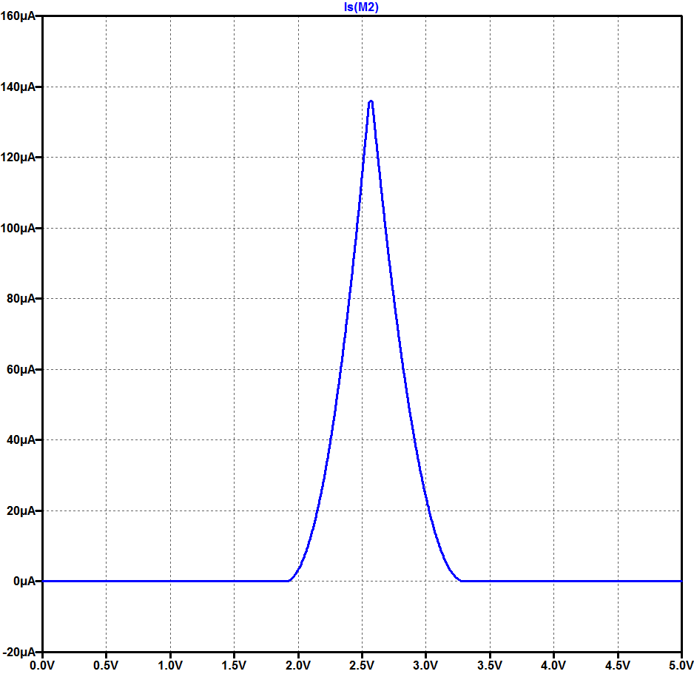
 |  |  |  |  |  |  |  |  |  |  | 4.6

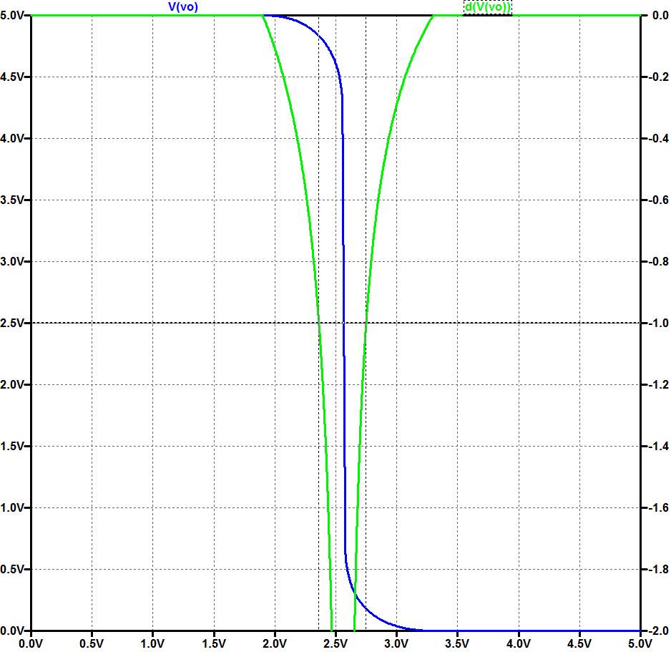
 |  |  |  |  |  |  |  |  |  |  | 4.7

 |  |  |  |  |  |  |  |  |  |  |  | VOL | VIL | VIH | VOH |  | NML | NMH
 |  |  |  |  |  |  |  |  |  |  |  | 0.0 | 2.361 | 2.749 | 5 |  | 2.361 | 2.251

Experimental (5.4 e 5.5)
EXPERIMENTAL
Pontos 5.4 e 5.5

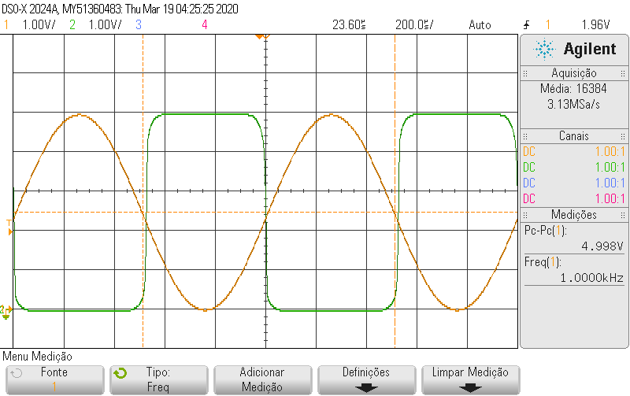
 |  |  |  | vo e vi com médias para reduzir ruído |  |  | vo(t) e vi(t)
Tempo | vi | vo | dvo/dvi | vi_médio | vo_médio | dvo/dvi
-0.0002264 | -0.0326632841 | 4.9697864589
-0.00022615 | -0.0326632841 | 4.9697864589
-0.0002259 | -0.0326632841 | 4.9697864589
-0.00022565 | -0.0326632841 | 4.9697864589
-0.0002254 | -0.0326632841 | 4.9697864589
-0.00022515 | -0.0326632841 | 4.9697864589
-0.0002249 | -0.0326632841 | 4.9697864589
-0.00022465 | -0.0326632841 | 4.9697864589
-0.0002244 | -0.0326632841 | 4.9697864589
-0.00022415 | -0.0326632841 | 4.9697864589
-0.0002239 | -0.0326632841 | 4.9697864589
-0.00022365 | -0.0326632841 | 4.9697864589
-0.0002234 | -0.0326632841 | 4.9697864589
-0.00022315 | -0.0326632841 | 4.9697864589
-0.0002229 | -0.0326632841 | 4.9697864589
-0.00022265 | -0.0326632841 | 4.9697864589 |  | -0.03460849401 | 4.9697864589
-0.0002224 | -0.0326632841 | 4.9697864589 |  | -0.034851645248 | 4.9697864589
-0.00022215 | -0.0326632841 | 4.9697864589 |  | -0.035094796487 | 4.9697864589
-0.0002219 | -0.0326632841 | 4.9697864589 |  | -0.035337947726 | 4.9697864589
-0.00022165 | -0.0326632841 | 4.9697864589 | 0 | -0.035581098965 | 4.9697864589
-0.0002214 | -0.0326632841 | 4.9697864589 | 0 | -0.035824250203 | 4.9697864589
-0.00022115 | -0.0326632841 | 4.9697864589 | 0 | -0.036067401442 | 4.9697864589
-0.0002209 | -0.0351758469 | 4.9697864589 | 0 | -0.036310552681 | 4.9697864589
-0.00022065 | -0.0376884097 | 4.9697864589 | 0 | -0.036553703919 | 4.9697864589
-0.0002204 | -0.0402009725 | 4.9697864589 | 0 | -0.036796855158 | 4.9697864589
-0.00022015 | -0.0402009725 | 4.9697864589 | 0 | -0.037040006397 | 4.9697864589
-0.0002199 | -0.0402009725 | 4.9697864589 | 0 | -0.037283157635 | 4.9697864589
-0.00021965 | -0.0402009725 | 4.9697864589 | 0 | -0.037526308874 | 4.9697864589 | 0 | vo(vi) | Cada ponto de indíce j é a média dos pontos j-15 … j+15
 | vo_médio
-0.03460849401 | 4.9697864589
-0.034851645248 | 4.9697864589
-0.035094796487 | 4.9697864589
-0.035337947726 | 4.9697864589
-0.035581098965 | 4.9697864589
-0.035824250203 | 4.9697864589
-0.036067401442 | 4.9697864589
-0.036310552681 | 4.9697864589
-0.036553703919 | 4.9697864589
-0.036796855158 | 4.9697864589
-0.037040006397 | 4.9697864589
-0.037283157635 | 4.9697864589
-0.037526308874 | 4.9697864589
-0.037769460113 | 4.9697864589
-0.038012611352 | 4.9697864589
-0.03825576259 | 4.9697864589
-0.038498913829 | 4.9697864589
-0.038742065068 | 4.9697864589
-0.038985216306 | 4.9697864589
-0.039228367545 | 4.9697864589
-0.039471518784 | 4.9697864589
-0.039714670023 | 4.9697864589
-0.039957821261 | 4.9697864589
-0.040119922087 | 4.9697864589
-0.0402009725 | 4.9697864589
-0.0402009725 | 4.9697864589
-0.0402009725 | 4.9697864589
-0.0402009725 | 4.9697864589
-0.0402009725 | 4.9697864589
-0.0402009725 | 4.9697864589
-0.0402009725 | 4.9697864589
-0.0402009725 | 4.9697864589
-0.0402009725 | 4.9697864589
-0.0402009725 | 4.9697864589
-0.0402009725 | 4.9697864589
...
-0.0002194 | -0.0402009725 | 4.9697864589 | 0 | -0.037769460113 | 4.9697864589 | 0
-0.00021915 | -0.0402009725 | 4.9697864589 | 0 | -0.038012611352 | 4.9697864589 | 0
-0.0002189 | -0.0402009725 | 4.9697864589 | 0 | -0.03825576259 | 4.9697864589 | 0
-0.00021865 | -0.0402009725 | 4.9697864589 | 0 | -0.038498913829 | 4.9697864589 | 0
-0.0002184 | -0.0402009725 | 4.9697864589 | 0 | -0.038742065068 | 4.9697864589 | 0
-0.00021815 | -0.0402009725 | 4.9697864589 | 0 | -0.038985216306 | 4.9697864589 | 0
-0.0002179 | -0.0402009725 | 4.9697864589 | 0 | -0.039228367545 | 4.9697864589 | 0
-0.00021765 | -0.0402009725 | 4.9697864589 | 0 | -0.039471518784 | 4.9697864589 | 0
-0.0002174 | -0.0402009725 | 4.9697864589 | 0 | -0.039714670023 | 4.9697864589 | 0
-0.00021715 | -0.0402009725 | 4.9697864589 | 0 | -0.039957821261 | 4.9697864589 | 0
-0.0002169 | -0.0402009725 | 4.9697864589 | 0 | -0.040119922087 | 4.9697864589 | 0
-0.00021665 | -0.0402009725 | 4.9697864589 | 0 | -0.0402009725 | 4.9697864589 | 0
-0.0002164 | -0.0402009725 | 4.9697864589 | 0 | -0.0402009725 | 4.9697864589 | #DIV/0!
-0.00021615 | -0.0402009725 | 4.9697864589 | 0 | -0.0402009725 | 4.9697864589 | #DIV/0!
-0.0002159 | -0.0402009725 | 4.9697864589 | 0 | -0.0402009725 | 4.9697864589 | #DIV/0!
-0.00021565 | -0.0402009725 | 4.9697864589 | #DIV/0! | -0.0402009725 | 4.9697864589 | #DIV/0!
-0.0002154 | -0.0402009725 | 4.9697864589 | #DIV/0! | -0.0402009725 | 4.9697864589 | #DIV/0!
-0.00021515 | -0.0402009725 | 4.9697864589 | #DIV/0! | -0.0402009725 | 4.9697864589 | #DIV/0!
-0.0002149 | -0.0402009725 | 4.9697864589 | #DIV/0! | -0.0402009725 | 4.9697864589 | #DIV/0!
-0.00021465 | -0.0402009725 | 4.9697864589 | #DIV/0! | -0.0402009725 | 4.9697864589 | #DIV/0!
-0.0002144 | -0.0402009725 | 4.9697864589 | #DIV/0! | -0.0402009725 | 4.9697864589 | #DIV/0!
-0.00021415 | -0.0402009725 | 4.9697864589 | #DIV/0! | -0.0402009725 | 4.9697864589 | #DIV/0!
-0.0002139 | -0.0402009725 | 4.9697864589 | #DIV/0! | -0.0402009725 | 4.9697864589 | #DIV/0!
-0.00021365 | -0.0402009725 | 4.9697864589 | #DIV/0! | -0.0402009725 | 4.9697864589 | #DIV/0!
-0.0002134 | -0.0402009725 | 4.9697864589 | #DIV/0! | -0.0402009725 | 4.9697864589 | #DIV/0!
-0.00021315 | -0.0402009725 | 4.9697864589 | #DIV/0! | -0.0402009725 | 4.9697864589 | #DIV/0!
-0.0002129 | -0.0402009725 | 4.9697864589 | #DIV/0! | -0.0402009725 | 4.9697864589 | #DIV/0!
-0.00021265 | -0.0402009725 | 4.9697864589 | #DIV/0! | -0.0402009725 | 4.9697864589 | #DIV/0!
-0.0002124 | -0.0402009725 | 4.9697864589 | #DIV/0! | -0.0402009725 | 4.9697864589 | #DIV/0! | dvo/dvi
 | dvo/dvi
-0.03460849401
-0.034851645248
-0.035094796487
-0.035337947726
-0.035581098965
-0.035824250203
-0.036067401442
-0.036310552681
-0.036553703919
-0.036796855158
-0.037040006397
-0.037283157635
-0.037526308874 | 0
-0.037769460113 | 0
-0.038012611352 | 0
-0.03825576259 | 0
-0.038498913829 | 0
-0.038742065068 | 0
-0.038985216306 | 0
-0.039228367545 | 0
-0.039471518784 | 0
-0.039714670023 | 0
-0.039957821261 | 0
-0.040119922087 | 0
-0.0402009725 | 0
-0.0402009725 | 0
-0.0402009725 | 0
-0.0402009725 | 0
-0.0402009725 | 0
-0.0402009725 | 0
-0.0402009725 | 0
-0.0402009725 | 0
-0.0402009725 | 0
-0.0402009725 | 0
-0.0402009725 | 0
...
-0.00021215 | -0.0402009725 | 4.9697864589 | #DIV/0! | -0.0402009725 | 4.9697864589 | #DIV/0!
-0.0002119 | -0.0402009725 | 4.9697864589 | #DIV/0! | -0.0402009725 | 4.9697864589 | #DIV/0!
-0.00021165 | -0.0402009725 | 4.9697864589 | #DIV/0! | -0.0402009725 | 4.9697864589 | #DIV/0!
-0.0002114 | -0.0402009725 | 4.9697864589 | #DIV/0! | -0.0402009725 | 4.9697864589 | #DIV/0!
-0.00021115 | -0.0402009725 | 4.9697864589 | 0 | -0.0402009725 | 4.9697864589 | #DIV/0!
-0.0002109 | -0.0402009725 | 4.9697864589 | 0 | -0.0402009725 | 4.9697864589 | #DIV/0!
-0.00021065 | -0.0402009725 | 4.9697864589 | 0 | -0.0402009725 | 4.9697864589 | #DIV/0!
-0.0002104 | -0.0402009725 | 4.9697864589 | 0 | -0.0402009725 | 4.9697864589 | 0
-0.00021015 | -0.0402009725 | 4.9697864589 | 0 | -0.040119922087 | 4.9697864589 | 0
-0.0002099 | -0.0402009725 | 4.9697864589 | 0 | -0.039957821261 | 4.9697864589 | 0
-0.00020965 | -0.0402009725 | 4.9697864589 | 0 | -0.039714670023 | 4.9697864589 | 0
-0.0002094 | -0.0402009725 | 4.9697864589 | 0 | -0.039471518784 | 4.9697864589 | 0
-0.00020915 | -0.0402009725 | 4.9697864589 | 0 | -0.039228367545 | 4.9697864589 | 0
-0.0002089 | -0.0402009725 | 4.9697864589 | 0 | -0.038985216306 | 4.9697864589 | 0
-0.00020865 | -0.0402009725 | 4.9697864589 | 0 | -0.038742065068 | 4.9697864589 | 0
-0.0002084 | -0.0402009725 | 4.9697864589 | 0 | -0.038498913829 | 4.9697864589 | 0
-0.00020815 | -0.0402009725 | 4.9697864589 | 0 | -0.03825576259 | 4.9697864589 | 0
-0.0002079 | -0.0402009725 | 4.9697864589 | 0 | -0.038012611352 | 4.9697864589 | 0
-0.00020765 | -0.0402009725 | 4.9697864589 | 0 | -0.037769460113 | 4.9697864589 | 0
-0.0002074 | -0.0402009725 | 4.9697864589 | 0 | -0.037526308874 | 4.9697864589 | 0
-0.00020715 | -0.0402009725 | 4.9697864589 | 0 | -0.037283157635 | 4.9697864589 | 0
-0.0002069 | -0.0402009725 | 4.9697864589 | 0 | -0.037040006397 | 4.9697864589 | 0
-0.00020665 | -0.0402009725 | 4.9697864589 | 0 | -0.036796855158 | 4.9697864589 | 0
-0.0002064 | -0.0376884097 | 4.9697864589 | 0 | -0.036553703919 | 4.9697864589 | 0
-0.00020615 | -0.0351758469 | 4.9697864589 | 0 | -0.036310552681 | 4.9697864589 | 0
-0.0002059 | -0.0326632841 | 4.9697864589 | 0 | -0.036067401442 | 4.9697864589 | 0
-0.00020565 | -0.0326632841 | 4.9697864589 | 0 | -0.035824250203 | 4.9697864589 | 0
-0.0002054 | -0.0326632841 | 4.9697864589 | 0 | -0.035581098965 | 4.9697864589 | 0
-0.00020515 | -0.0326632841 | 4.9697864589 | 0 | -0.035337947726 | 4.9697864589 | 0
-0.0002049 | -0.0326632841 | 4.9697864589 | 0 | -0.035094796487 | 4.9697864589 | 0
-0.00020465 | -0.0326632841 | 4.9697864589 | 0 | -0.034851645248 | 4.9697864589 | 0
-0.0002044 | -0.0326632841 | 4.9697864589 | 0 | -0.03460849401 | 4.9697864589 | 0
-0.00020415 | -0.0326632841 | 4.9697864589 | 0 | -0.034365342771 | 4.9697864589 | 0
-0.0002039 | -0.0326632841 | 4.9697864589 | 0 | -0.034122191532 | 4.9697864589 | 0
-0.00020365 | -0.0326632841 | 4.9697864589 | 0 | -0.033879040294 | 4.9697864589 | 0
-0.0002034 | -0.0326632841 | 4.9697864589 | 0 | -0.033635889055 | 4.9697864589 | 0
-0.00020315 | -0.0326632841 | 4.9697864589 | 0 | -0.033392737816 | 4.9697864589 | 0
-0.0002029 | -0.0326632841 | 4.9697864589 | 0 | -0.033149586577 | 4.9697864589 | 0
-0.00020265 | -0.0326632841 | 4.9697864589 | 0 | -0.032906435339 | 4.9697864589 | 0
-0.0002024 | -0.0326632841 | 4.9697864589 | 0 | -0.032744334513 | 4.9697864589 | 0
-0.00020215 | -0.0326632841 | 4.9697864589 | 0 | -0.0326632841 | 4.9697864589 | 0
-0.0002019 | -0.0326632841 | 4.9697864589 | 0 | -0.0326632841 | 4.9697864589 | 0
-0.00020165 | -0.0326632841 | 4.9697864589 | 0 | -0.032582233687 | 4.9697864589 | 0
-0.0002014 | -0.0326632841 | 4.9697864589 | 0 | -0.032501183274 | 4.9697864589 | 0
-0.00020115 | -0.0326632841 | 4.9697864589 | 0 | -0.032258032035 | 4.9697864589 | 0
-0.0002009 | -0.0326632841 | 4.9697864589 | 0 | -0.032014880797 | 4.9697864589 | 0
-0.00020065 | -0.0326632841 | 4.9697864589 | 0 | -0.031771729558 | 4.9697864589 | 0
-0.0002004 | -0.0326632841 | 4.9697864589 | 0 | -0.031528578319 | 4.9697864589 | 0
-0.00020015 | -0.0326632841 | 4.9697864589 | 0 | -0.031285427081 | 4.9697864589 | 0
-0.0001999 | -0.0326632841 | 4.9697864589 | 0 | -0.031042275842 | 4.9697864589 | 0
-0.00019965 | -0.0326632841 | 4.9697864589 | 0 | -0.030799124603 | 4.9697864589 | 0
-0.0001994 | -0.0326632841 | 4.9697864589 | 0 | -0.030555973365 | 4.9697864589 | 0
-0.00019915 | -0.0326632841 | 4.9697864589 | 0 | -0.030312822126 | 4.9697864589 | 0
-0.0001989 | -0.0326632841 | 4.9697864589 | 0 | -0.030069670887 | 4.9697864589 | 0
-0.00019865 | -0.0326632841 | 4.9697864589 | 0 | -0.029745469239 | 4.9697864589 | 0
-0.0001984 | -0.0326632841 | 4.9697864589 | 0 | -0.029340217177 | 4.9697864589 | 0
-0.00019815 | -0.0326632841 | 4.9697864589 | 0 | -0.028853914703 | 4.9697864589 | 0
-0.0001979 | -0.0301507213 | 4.9697864589 | 0 | -0.028367612229 | 4.9697864589 | 0
-0.00019765 | -0.0301507213 | 4.9697864589 | 0 | -0.027881309755 | 4.9697864589 | 0
-0.0001974 | -0.0251255957 | 4.9697864589 | 0 | -0.027395007281 | 4.9697864589 | 0
-0.00019715 | -0.0251255957 | 4.9697864589 | 0 | -0.026908704806 | 4.9697864589 | 0
-0.0001969 | -0.0251255957 | 4.9697864589 | 0 | -0.026422402332 | 4.9697864589 | 0
-0.00019665 | -0.0251255957 | 4.9697864589 | 0 | -0.025936099858 | 4.9697864589 | 0
-0.0001964 | -0.0251255957 | 4.9697864589 | 0 | -0.025449797384 | 4.9697864589 | 0
-0.00019615 | -0.0251255957 | 4.9697864589 | 0 | -0.02496349491 | 4.9697864589 | 0
-0.0001959 | -0.0251255957 | 4.9697864589 | 0 | -0.024477192435 | 4.9697864589 | 0
-0.00019565 | -0.0251255957 | 4.9697864589 | 0 | -0.023990889961 | 4.9697864589 | 0
-0.0001954 | -0.0251255957 | 4.9697864589 | 0 | -0.023504587487 | 4.9697864589 | 0
-0.00019515 | -0.0251255957 | 4.9697864589 | 0 | -0.023018285013 | 4.9697864589 | 0
-0.0001949 | -0.022613033 | 4.9697864589 | 0 | -0.022531982539 | 4.9697864589 | 0
-0.00019465 | -0.0201004702 | 4.9697864589 | 0 | -0.022045680065 | 4.9697864589 | 0
-0.0001944 | -0.0175879074 | 4.9697864589 | 0 | -0.02155937759 | 4.9697864589 | 0
-0.00019415 | -0.0175879074 | 4.9697864589 | 0 | -0.020992024703 | 4.9697864589 | 0
-0.0001939 | -0.0175879074 | 4.9697864589 | 0 | -0.020505722229 | 4.9697864589 | 0
-0.00019365 | -0.0175879074 | 4.9697864589 | 0 | -0.019938369342 | 4.9697864589 | 0
-0.0001934 | -0.0175879074 | 4.9697864589 | 0 | -0.019452066868 | 4.9697864589 | 0
-0.00019315 | -0.0175879074 | 4.9697864589 | 0 | -0.018965764394 | 4.9697864589 | 0
-0.0001929 | -0.0175879074 | 4.9697864589 | 0 | -0.018479461919 | 4.9697864589 | 0
-0.00019265 | -0.0175879074 | 4.9697864589 | 0 | -0.017993159445 | 4.9697864589 | 0
-0.0001924 | -0.0175879074 | 4.9697864589 | 0 | -0.017506856971 | 4.9697864589 | 0
-0.00019215 | -0.0175879074 | 4.9697864589 | 0 | -0.017020554497 | 4.9697864589 | 0
-0.0001919 | -0.0175879074 | 4.9697864589 | 0 | -0.016534252023 | 4.9697864589 | 0
-0.00019165 | -0.0175879074 | 4.9697864589 | 0 | -0.016047949548 | 4.9697864589 | 0
-0.0001914 | -0.0175879074 | 4.9697864589 | 0 | -0.015561647074 | 4.9697864589 | 0
-0.00019115 | -0.0175879074 | 4.9697864589 | 0 | -0.0150753446 | 4.9697864589 | 0
-0.0001909 | -0.0175879074 | 4.9697864589 | 0 | -0.014670092535 | 4.9697864589 | 0
-0.00019065 | -0.0175879074 | 4.9697864589 | 0 | -0.014345890884 | 4.9697864589 | 0
-0.0001904 | -0.0150753446 | 4.9697864589 | 0 | -0.014102739645 | 4.9697864589 | 0
-0.00019015 | -0.0150753446 | 4.9697864589 | 0 | -0.013778537994 | 4.9697864589 | 0
-0.0001899 | -0.0125627818 | 4.9697864589 | 0 | -0.013373285929 | 4.9697864589 | 0
-0.00018965 | -0.010050219 | 4.9697864589 | 0 | -0.012886983455 | 4.9697864589 | 0
-0.0001894 | -0.010050219 | 4.9697864589 | 0 | -0.012400680981 | 4.9697864589 | 0
-0.00018915 | -0.010050219 | 4.9697864589 | 0 | -0.011833328094 | 4.9697864589 | 0
-0.0001889 | -0.010050219 | 4.9697864589 | 0 | -0.011265975206 | 4.9697864589 | 0
-0.00018865 | -0.010050219 | 4.9697864589 | 0 | -0.010698622319 | 4.9697864589 | 0
-0.0001884 | -0.010050219 | 4.9697864589 | 0 | -0.010131269432 | 4.9697864589 | 0
-0.00018815 | -0.010050219 | 4.9697864589 | 0 | -0.0094828661323 | 4.9697864589 | 0
-0.0001879 | -0.010050219 | 4.9697864589 | 0 | -0.0087534124194 | 4.9697864589 | 0
-0.00018765 | -0.010050219 | 4.9697864589 | 0 | -0.0079429082935 | 4.9697864589 | 0
-0.0001874 | -0.010050219 | 4.9697864589 | 0 | -0.0071324041677 | 4.9697864589 | 0
-0.00018715 | -0.010050219 | 4.9697864589 | 0 | -0.0063219000419 | 4.9697864589 | 0
-0.0001869 | -0.010050219 | 4.9697864589 | 0 | -0.0055113959161 | 4.9697864589 | 0
-0.00018665 | -0.010050219 | 4.9697864589 | 0 | -0.0047008917903 | 4.9697864589 | 0
-0.0001864 | -0.0075376562 | 4.9697864589 | 0 | -0.0039714380774 | 4.9697864589 | 0
-0.00018615 | -0.0050250934 | 4.9697864589 | 0 | -0.0032419843645 | 4.9697864589 | 0
-0.0001859 | -0.0025125307 | 4.9697864589 | 0 | -0.0025935810645 | 4.9697864589 | 0
-0.00018565 | -0.0025125307 | 4.9697864589 | 0 | -0.0020262281774 | 4.9697864589 | 0
-0.0001854 | 3.21E-08 | 4.9697864589 | 0 | -0.0014588752903 | 4.9697864589 | 0
-0.00018515 | 3.21E-08 | 4.9697864589 | 0 | -0.00081047199032 | 4.9697864589 | 0
-0.0001849 | 3.21E-08 | 4.9697864589 | 0 | -8.1018277419E-05 | 4.9697864589 | 0
-0.00018465 | 3.21E-08 | 4.9697864589 | 0 | 0.00072948584839 | 4.9697864589 | 0
-0.0001844 | 0.0025125949 | 4.9697864589 | 0 | 0.0015399899742 | 4.9697864589 | 0
-0.00018415 | 0.0050251577 | 4.9697864589 | 0 | 0.0023504941 | 4.9697864589 | 0
-0.0001839 | 0.0075377205 | 4.9697864589 | 0 | 0.0031609982258 | 4.9697864589 | 0
-0.00018365 | 0.0075377205 | 4.9697864589 | 0 | 0.0039715023516 | 4.9697864589 | 0
-0.0001834 | 0.0075377205 | 4.9697864589 | 0 | 0.0047820064774 | 4.9697864589 | 0
-0.00018315 | 0.0075377205 | 4.9697864589 | 0 | 0.0055925106032 | 4.9697864589 | 0
-0.0001829 | 0.0075377205 | 4.9697864589 | 0 | 0.006403014729 | 4.9697864589 | 0
-0.00018265 | 0.0075377205 | 4.9697864589 | 0 | 0.0072135188548 | 4.9697864589 | 0
-0.0001824 | 0.0075377205 | 4.9697864589 | 0 | 0.0079429725677 | 4.9697864589 | 0
-0.00018215 | 0.0075377205 | 4.9697864589 | 0 | 0.0086724262774 | 4.9697864589 | 0
-0.0001819 | 0.0075377205 | 4.9697864589 | 0 | 0.0093208295774 | 4.9697864589 | 0
-0.00018165 | 0.0075377205 | 4.9697864589 | 0 | 0.01005028329 | 4.9697864589 | 0
-0.0001814 | 0.0100502833 | 4.9697864589 | 0 | 0.010779737003 | 4.9697864589 | 0
-0.00018115 | 0.0125628461 | 4.9697864589 | 0 | 0.011509190716 | 4.9697864589 | 0
-0.0001809 | 0.0150754089 | 4.9697864589 | 0 | 0.012238644429 | 4.9697864589 | 0
-0.00018065 | 0.0150754089 | 4.9697864589 | 0 | 0.013049148555 | 4.9697864589 | 0
-0.0001804 | 0.0150754089 | 4.9697864589 | 0 | 0.013859652681 | 4.9697864589 | 0
-0.00018015 | 0.0150754089 | 4.9697864589 | 0 | 0.014670156806 | 4.9697864589 | 0
-0.0001799 | 0.0150754089 | 4.9697864589 | 0 | 0.015399610519 | 4.9697864589 | 0
-0.00017965 | 0.0150754089 | 4.9697864589 | 0 | 0.016129064232 | 4.9697864589 | 0
-0.0001794 | 0.0150754089 | 4.9697864589 | 0 | 0.016858517945 | 4.9697864589 | 0
-0.00017915 | 0.0150754089 | 4.9697864589 | 0 | 0.017587971658 | 4.9697864589 | 0
-0.0001789 | 0.0150754089 | 4.9697864589 | 0 | 0.018317425371 | 4.9697864589 | 0
-0.00017865 | 0.0150754089 | 4.9697864589 | 0 | 0.019046879084 | 4.9697864589 | 0
-0.0001784 | 0.0175879716 | 4.9697864589 | 0 | 0.019776332797 | 4.9697864589 | 0
-0.00017815 | 0.0175879716 | 4.9697864589 | 0 | 0.020586836923 | 4.9697864589 | 0
-0.0001779 | 0.0201005344 | 4.9697864589 | 0 | 0.021478391461 | 4.9697864589 | 0
-0.00017765 | 0.0226130972 | 4.9697864589 | 0 | 0.02245099641 | 4.9697864589 | 0
-0.0001774 | 0.0226130972 | 4.9697864589 | 0 | 0.023423601358 | 4.9697864589 | 0
-0.00017715 | 0.0226130972 | 4.9697864589 | 0 | 0.024315155894 | 4.9697864589 | 0
-0.0001769 | 0.02512566 | 4.9697864589 | 0 | 0.025125660016 | 4.9697864589 | 0
-0.00017665 | 0.0276382228 | 4.9697864589 | 0 | 0.025936164139 | 4.9697864589 | 0
-0.0001764 | 0.0301507856 | 4.9697864589 | 0 | 0.026746668261 | 4.9697864589 | 0
-0.00017615 | 0.0301507856 | 4.9697864589 | 0 | 0.027557172384 | 4.9697864589 | 0
-0.0001759 | 0.0301507856 | 4.9697864589 | 0 | 0.028367676506 | 4.9697864589 | 0
-0.00017565 | 0.0301507856 | 4.9697864589 | 0 | 0.029259231042 | 4.9697864589 | 0
-0.0001754 | 0.0301507856 | 4.9697864589 | 0 | 0.03023183599 | 4.9697864589 | 0
-0.00017515 | 0.0301507856 | 4.9697864589 | 0 | 0.031285491352 | 4.9697864589 | 0
-0.0001749 | 0.0301507856 | 4.9697864589 | 0 | 0.032339146713 | 4.9697864589 | 0
-0.00017465 | 0.0301507856 | 4.9697864589 | 0 | 0.033392802074 | 4.9697864589 | 0
-0.0001744 | 0.0326633484 | 4.9697864589 | 0 | 0.034365407026 | 4.9697864589 | 0
-0.00017415 | 0.0351759112 | 4.9697864589 | 0 | 0.035338011977 | 4.9697864589 | 0
-0.0001739 | 0.0376884739 | 4.9697864589 | 0 | 0.036229566516 | 4.9697864589 | 0
-0.00017365 | 0.0402010367 | 4.9697864589 | 0 | 0.037040070642 | 4.9697864589 | 0
-0.0001734 | 0.0402010367 | 4.9697864589 | 0 | 0.037931625181 | 4.9697864589 | 0
-0.00017315 | 0.0402010367 | 4.9697864589 | 0 | 0.038904230132 | 4.9697864589 | 0
-0.0001729 | 0.0402010367 | 4.9697864589 | 0 | 0.039876835081 | 4.9697864589 | 0
-0.00017265 | 0.0402010367 | 4.9697864589 | 0 | 0.040849440029 | 4.9697864589 | 0
-0.0001724 | 0.0402010367 | 4.9697864589 | 0 | 0.041740994565 | 4.9697864589 | 0
-0.00017215 | 0.0402010367 | 4.9697864589 | 0 | 0.0426325491 | 4.9697864589 | 0
-0.0001719 | 0.0427135995 | 4.9697864589 | 0 | 0.043605154048 | 4.9697864589 | 0
-0.00017165 | 0.0452261623 | 4.9697864589 | 0 | 0.04465880941 | 4.9697864589 | 0
-0.0001714 | 0.0477387251 | 4.9697864589 | 0 | 0.045793515184 | 4.9697864589 | 0
-0.00017115 | 0.0477387251 | 4.9697864589 | 0 | 0.046928220958 | 4.9697864589 | 0
-0.0001709 | 0.0477387251 | 4.9697864589 | 0 | 0.048062926732 | 4.9697864589 | 0
-0.00017065 | 0.0477387251 | 4.9697864589 | 0 | 0.049197632506 | 4.9697864589 | 0
-0.0001704 | 0.0477387251 | 4.9697864589 | 0 | 0.050251287868 | 4.9697864589 | 0
-0.00017015 | 0.0477387251 | 4.9697864589 | 0 | 0.051223892816 | 4.9697864589 | 0
-0.0001699 | 0.0477387251 | 4.9697864589 | 0 | 0.052196497768 | 4.9697864589 | 0
-0.00016965 | 0.0502512879 | 4.9697864589 | 0 | 0.053169102719 | 4.9697864589 | 0
-0.0001694 | 0.0527638507 | 4.9697864589 | 0 | 0.054222758084 | 4.9697864589 | 0
-0.00016915 | 0.0552764134 | 4.9697864589 | 0 | 0.055357463858 | 4.9697864589 | 0
-0.0001689 | 0.0577889762 | 4.9697864589 | 0 | 0.056492169632 | 4.9697864589 | 0
-0.00016865 | 0.0577889762 | 4.9697864589 | 0 | 0.057626875406 | 4.9697864589 | 0
-0.0001684 | 0.0577889762 | 4.9697864589 | 0 | 0.058761581181 | 4.9697864589 | 0
-0.00016815 | 0.060301539 | 4.9697864589 | 0 | 0.059896286955 | 4.9697864589 | 0
-0.0001679 | 0.0628141018 | 4.9697864589 | 0 | 0.060949942316 | 4.9697864589 | 0
-0.00016765 | 0.0653266646 | 4.9697864589 | 0 | 0.062003597677 | 4.9697864589 | 0
-0.0001674 | 0.0653266646 | 4.9697864589 | 0 | 0.063138303452 | 4.9697864589 | 0
-0.00016715 | 0.0653266646 | 4.9697864589 | 0 | 0.064273009226 | 4.9697864589 | 0
-0.0001669 | 0.0653266646 | 4.9697864589 | 0 | 0.065407715 | 4.9697864589 | 0
-0.00016665 | 0.0653266646 | 4.9697864589 | 0 | 0.066623471187 | 4.9697864589 | 0
-0.0001664 | 0.0653266646 | 4.9697864589 | 0 | 0.067920277787 | 4.9697864589 | 0
-0.00016615 | 0.0678392274 | 4.9697864589 | 0 | 0.0692981348 | 4.9697864589 | 0
-0.0001659 | 0.0703517902 | 4.9697864589 | 0 | 0.070675991813 | 4.9697864589 | 0
-0.00016565 | 0.072864353 | 4.9697864589 | 0 | 0.071972798413 | 4.9697864589 | 0
-0.0001654 | 0.0753769157 | 4.9697864589 | 0 | 0.0731885546 | 4.9697864589 | 0
-0.00016515 | 0.0753769157 | 4.9697864589 | 0 | 0.074323260377 | 4.9697864589 | 0
-0.0001649 | 0.0753769157 | 4.9697864589 | 0 | 0.075457966155 | 4.9697864589 | 0
-0.00016465 | 0.0753769157 | 4.9697864589 | 0 | 0.076673722342 | 4.9697864589 | 0
-0.0001644 | 0.0753769157 | 4.9697864589 | 0 | 0.077970528942 | 4.9697864589 | 0
-0.00016415 | 0.0753769157 | 4.9697864589 | 0 | 0.079186285129 | 4.9697864589 | 0
-0.0001639 | 0.0778894785 | 4.9697864589 | 0 | 0.080320990903 | 4.9697864589 | 0
-0.00016365 | 0.0829146041 | 4.9697864589 | 0 | 0.081374646265 | 4.9697864589 | 0
-0.0001634 | 0.0829146041 | 4.9697864589 | 0 | 0.082428301626 | 4.9697864589 | 0
-0.00016315 | 0.0829146041 | 4.9697864589 | 0 | 0.0835630074 | 4.9697864589 | 0
-0.0001629 | 0.0854271669 | 4.9697864589 | 0 | 0.084778763587 | 4.9697864589 | 0
-0.00016265 | 0.0879397297 | 4.9697864589 | 0 | 0.086075570187 | 4.9697864589 | 0
-0.0001624 | 0.0904522925 | 4.9697864589 | 0 | 0.087372376787 | 4.9697864589 | 0
-0.00016215 | 0.0904522925 | 4.9697864589 | 0 | 0.088669183387 | 4.9697864589 | 0
-0.0001619 | 0.0904522925 | 4.9697864589 | 0 | 0.089965989987 | 4.9697864589 | 0
-0.00016165 | 0.0904522925 | 4.9697864589 | 0 | 0.091262796587 | 4.9697864589 | 0
-0.0001614 | 0.0904522925 | 4.9697864589 | 0 | 0.092559603187 | 4.9697864589 | 0
-0.00016115 | 0.0929648553 | 4.9697864589 | 0 | 0.093856409787 | 4.9697864589 | 0
-0.0001609 | 0.095477418 | 4.9697864589 | 0 | 0.095153216387 | 4.9697864589 | 0
-0.00016065 | 0.0979899808 | 4.9697864589 | 0 | 0.096450022987 | 4.9697864589 | 0
-0.0001604 | 0.0979899808 | 4.9697864589 | 0 | 0.097746829587 | 4.9697864589 | 0
-0.00016015 | 0.0979899808 | 4.9697864589 | 0 | 0.0991246866 | 4.9697864589 | 0
-0.0001599 | 0.0979899808 | 4.9697864589 | 0 | 0.10050254361 | 4.9697864589 | 0
-0.00015965 | 0.0979899808 | 4.9697864589 | 0 | 0.10179935021 | 4.9697864589 | 0
-0.0001594 | 0.1005025436 | 4.9697864589 | 0 | 0.10309615681 | 4.9697864589 | 0
-0.00015915 | 0.1030151064 | 4.9697864589 | 0 | 0.10439296341 | 4.9697864589 | 0
-0.0001589 | 0.1055276692 | 4.9697864589 | 0 | 0.1056087196 | 4.9697864589 | 0
-0.00015865 | 0.1055276692 | 4.9697864589 | 0 | 0.10674342537 | 4.9697864589 | 0
-0.0001584 | 0.108040232 | 4.9697864589 | 0 | 0.10787813115 | 4.9697864589 | 0
-0.00015815 | 0.1105527948 | 4.9697864589 | 0 | 0.10909388734 | 4.9697864589 | 0
-0.0001579 | 0.1130653576 | 4.9697864589 | 0 | 0.11039069394 | 4.9697864589 | 0
-0.00015765 | 0.1155779203 | 4.9697864589 | 0 | 0.11176855095 | 4.9697864589 | 0
-0.0001574 | 0.1155779203 | 4.9697864589 | 0 | 0.11322745837 | 4.9697864589 | 0
-0.00015715 | 0.1155779203 | 4.9697864589 | 0 | 0.11468636579 | 4.9697864589 | 0
-0.0001569 | 0.1155779203 | 4.9697864589 | 0 | 0.11606422281 | 4.9697864589 | 0
-0.00015665 | 0.1155779203 | 4.9697864589 | 0 | 0.11736102941 | 4.9697864589 | 0
-0.0001564 | 0.1180904831 | 4.9697864589 | 0 | 0.11873888642 | 4.9697864589 | 0
-0.00015615 | 0.1206030459 | 4.9697864589 | 0 | 0.12011674343 | 4.9697864589 | 0
-0.0001559 | 0.1231156087 | 4.9697864589 | 0 | 0.12157565086 | 4.9697864589 | 0
-0.00015565 | 0.1231156087 | 4.9697864589 | 0 | 0.1231156087 | 4.9697864589 | 0
-0.0001554 | 0.1231156087 | 4.9697864589 | 0 | 0.12457451612 | 4.9697864589 | 0
-0.00015515 | 0.1231156087 | 4.9697864589 | 0 | 0.12595237314 | 4.9697864589 | 0
-0.0001549 | 0.1231156087 | 4.9697864589 | 0 | 0.12724917974 | 4.9697864589 | 0
-0.00015465 | 0.1256281715 | 4.9697864589 | 0 | 0.12854598634 | 4.9697864589 | 0
-0.0001544 | 0.1281407343 | 4.9697864589 | 0 | 0.12976174252 | 4.9697864589 | 0
-0.00015415 | 0.1306532971 | 4.9697864589 | 0 | 0.13097749871 | 4.9697864589 | 0
-0.0001539 | 0.1331658599 | 4.9697864589 | 0 | 0.1321932549 | 4.9697864589 | 0
-0.00015365 | 0.1356784226 | 4.9697864589 | 0 | 0.13340901108 | 4.9697864589 | 0
-0.0001534 | 0.1381909854 | 4.9697864589 | 0 | 0.13470581768 | 4.9697864589 | 0
-0.00015315 | 0.1381909854 | 4.9697864589 | 0 | 0.1360836747 | 4.9697864589 | 0
-0.0001529 | 0.1381909854 | 4.9697864589 | 0 | 0.13754258212 | 4.9697864589 | 0
-0.00015265 | 0.1407035482 | 4.9697864589 | 0 | 0.13900148955 | 4.9697864589 | 0
-0.0001524 | 0.1407035482 | 4.9697864589 | 0 | 0.14037934656 | 4.9697864589 | 0
-0.00015215 | 0.143216111 | 4.9697864589 | 0 | 0.14167615316 | 4.9697864589 | 0
-0.0001519 | 0.1457286738 | 4.9697864589 | 0 | 0.14297295976 | 4.9697864589 | 0
-0.00015165 | 0.1457286738 | 4.9697864589 | 0 | 0.14435081677 | 4.9697864589 | 0
-0.0001514 | 0.1457286738 | 4.9697864589 | 0 | 0.1458097242 | 4.9697864589 | 0
-0.00015115 | 0.1457286738 | 4.9697864589 | 0 | 0.14726863163 | 4.9697864589 | 0
-0.0001509 | 0.1457286738 | 4.9697864589 | 0 | 0.14872753905 | 4.9697864589 | 0
-0.00015065 | 0.1457286738 | 4.9697864589 | 0 | 0.15010539606 | 4.9697864589 | 0
-0.0001504 | 0.1482412366 | 4.9697864589 | 0 | 0.15148325308 | 4.9697864589 | 0
-0.00015015 | 0.1507537994 | 4.9697864589 | 0 | 0.15286111009 | 4.9697864589 | 0
-0.0001499 | 0.1532663621 | 4.9697864589 | 0 | 0.1542389671 | 4.9697864589 | 0
-0.00014965 | 0.1557789249 | 4.9697864589 | 0 | 0.15569787452 | 4.9697864589 | 0
-0.0001494 | 0.1582914877 | 4.9697864589 | 0 | 0.15715678195 | 4.9697864589 | 0
-0.00014915 | 0.1608040505 | 4.9697864589 | 0 | 0.15869673979 | 4.9697864589 | 0
-0.0001489 | 0.1608040505 | 4.9697864589 | 0 | 0.16023669763 | 4.9697864589 | 0
-0.00014865 | 0.1608040505 | 4.9697864589 | 0 | 0.16169560505 | 4.9697864589 | 0
-0.0001484 | 0.1608040505 | 4.9697864589 | 0 | 0.16315451248 | 4.9697864589 | 0
-0.00014815 | 0.1633166133 | 4.9697864589 | 0 | 0.1646134199 | 4.9697864589 | 0
-0.0001479 | 0.1658291761 | 4.9697864589 | 0 | 0.16607232733 | 4.9697864589 | 0
-0.00014765 | 0.1683417389 | 4.9697864589 | 0 | 0.16761228516 | 4.9697864589 | 0
-0.0001474 | 0.1683417389 | 4.9697864589 | 0 | 0.169152243 | 4.9697864589 | 0
-0.00014715 | 0.1683417389 | 4.9697864589 | 0 | 0.17077325125 | 4.9697864589 | 0
-0.0001469 | 0.1683417389 | 4.9697864589 | 0 | 0.1723942595 | 4.9697864589 | 0
-0.00014665 | 0.1708543017 | 4.9697864589 | 0 | 0.17401526775 | 4.9697864589 | 0
-0.0001464 | 0.1733668644 | 4.9697864589 | 0 | 0.17563627599 | 4.9697864589 | 0
-0.00014615 | 0.1758794272 | 4.9697864589 | 0 | 0.17733833465 | 4.9697864589 | 0
-0.0001459 | 0.1809045528 | 4.9697864589 | 0 | 0.17895934291 | 4.9697864589 | 0
-0.00014565 | 0.1834171156 | 4.9697864589 | 0 | 0.18058035116 | 4.9697864589 | 0
-0.0001454 | 0.1859296784 | 4.9697864589 | 0 | 0.18228240982 | 4.9697864589 | 0
-0.00014515 | 0.1859296784 | 4.9697864589 | 0 | 0.18390341807 | 4.9697864589 | 0
-0.0001449 | 0.1859296784 | 4.9697864589 | 0 | 0.18552442633 | 4.9697864589 | 0
-0.00014465 | 0.1859296784 | 4.9697864589 | 0 | 0.18722648499 | 4.9697864589 | 0
-0.0001444 | 0.1884422412 | 4.9697864589 | 0 | 0.18892854365 | 4.9697864589 | 0
-0.00014415 | 0.190954804 | 4.9697864589 | 0 | 0.19063060231 | 4.9697864589 | 0
-0.0001439 | 0.1934673667 | 4.9697864589 | 0 | 0.19225161056 | 4.9697864589 | 0
-0.00014365 | 0.1934673667 | 4.9697864589 | 0 | 0.19379156839 | 4.9697864589 | 0
-0.0001434 | 0.1959799295 | 4.9697864589 | 0 | 0.19541257664 | 4.9697864589 | 0
-0.00014315 | 0.1959799295 | 4.9697864589 | 0 | 0.19703358489 | 4.9697864589 | 0
-0.0001429 | 0.1959799295 | 4.9697864589 | 0 | 0.19873564355 | 4.9697864589 | 0
-0.00014265 | 0.1984924923 | 4.9697864589 | 0 | 0.20043770221 | 4.9697864589 | 0
-0.0001424 | 0.2035176179 | 4.9697864589 | 0 | 0.20205871046 | 4.9697864589 | 0
-0.00014215 | 0.2035176179 | 4.9697864589 | 0 | 0.2035986683 | 4.9697864589 | 0
-0.0001419 | 0.2060301807 | 4.9697864589 | 0 | 0.20497652532 | 4.9697864589 | 0
-0.00014165 | 0.2110553063 | 4.9697864589 | 0 | 0.20635438233 | 4.9697864589 | 0
-0.0001414 | 0.2110553063 | 4.9697864589 | 0 | 0.20773223934 | 4.9697864589 | 0
-0.00014115 | 0.2110553063 | 4.9697864589 | 0 | 0.20919114676 | 4.9697864589 | 0
-0.0001409 | 0.213567869 | 4.9697864589 | 0 | 0.2107311046 | 4.9697864589 | 0
-0.00014065 | 0.213567869 | 4.9697864589 | 0 | 0.21243316326 | 4.9697864589 | 0
-0.0001404 | 0.2160804318 | 4.9697864589 | 0 | 0.21405417151 | 4.9697864589 | 0
-0.00014015 | 0.2160804318 | 4.9697864589 | 0 | 0.21559412935 | 4.9697864589 | 0
-0.0001399 | 0.2160804318 | 4.9697864589 | 0 | 0.21713408718 | 4.9697864589 | 0
-0.00013965 | 0.2185929946 | 4.9697864589 | 0 | 0.21875509544 | 4.9697864589 | 0
-0.0001394 | 0.2185929946 | 4.9697864589 | 0 | 0.22037610369 | 4.9697864589 | 0
-0.00013915 | 0.2211055574 | 4.9697864589 | 0 | 0.22207816235 | 4.9697864589 | 0
-0.0001389 | 0.2236181202 | 4.9697864589 | 0 | 0.22378022102 | 4.9697864589 | 0
-0.00013865 | 0.2236181202 | 4.9697864589 | 0 | 0.22540122927 | 4.9697864589 | 0
-0.0001384 | 0.2236181202 | 4.9697864589 | 0 | 0.2269411871 | 4.9697864589 | 0
-0.00013815 | 0.2236181202 | 4.9697864589 | 0 | 0.22856219535 | 4.9697864589 | 0
-0.0001379 | 0.226130683 | 4.9697864589 | 0 | 0.2301832036 | 4.9697864589 | 0
-0.00013765 | 0.2286432458 | 4.9697864589 | 0 | 0.23172316144 | 4.9697864589 | 0
-0.0001374 | 0.2311558085 | 4.9697864589 | 0 | 0.23334416968 | 4.9697864589 | 0
-0.00013715 | 0.2336683713 | 4.9697864589 | 0 | 0.23512727876 | 4.9697864589 | 0
-0.0001369 | 0.2386934969 | 4.9697864589 | 0 | 0.23682933742 | 4.9697864589 | 0
-0.00013665 | 0.2386934969 | 4.9697864589 | 0 | 0.23853139609 | 4.9697864589 | 0
-0.0001364 | 0.2386934969 | 4.9697864589 | 0 | 0.24023345475 | 4.9697864589 | 0
-0.00013615 | 0.2412060597 | 4.9697864589 | 0 | 0.24201656383 | 4.9697864589 | 0
-0.0001359 | 0.2437186225 | 4.9697864589 | 0 | 0.24388072331 | 4.9697864589 | 0
-0.00013565 | 0.2462311853 | 4.9697864589 | 0 | 0.24566383239 | 4.9697864589 | 0
-0.0001354 | 0.2487437481 | 4.9697864589 | 0 | 0.24744694146 | 4.9697864589 | 0
-0.00013515 | 0.2487437481 | 4.9697864589 | 0 | 0.24923005054 | 4.9697864589 | 0
-0.0001349 | 0.2487437481 | 4.9697864589 | 0 | 0.25101315961 | 4.9697864589 | 0
-0.00013465 | 0.2512563108 | 4.9697864589 | 0 | 0.2528773191 | 4.9697864589 | 0
-0.0001344 | 0.2537688736 | 4.9697864589 | 0 | 0.25490357941 | 4.9697864589 | 0
-0.00013415 | 0.2562814364 | 4.9697864589 | 0 | 0.25709194055 | 4.9697864589 | 0
-0.0001339 | 0.2587939992 | 4.9697864589 | 0 | 0.25919925127 | 4.9697864589 | 0
-0.00013365 | 0.261306562 | 4.9697864589 | 0 | 0.26122551158 | 4.9697864589 | 0
-0.0001334 | 0.2663316876 | 4.9697864589 | 0 | 0.26325177189 | 4.9697864589 | 0
-0.00013315 | 0.2663316876 | 4.9697864589 | 0 | 0.2652780322 | 4.9697864589 | 0
-0.0001329 | 0.2663316876 | 4.9697864589 | 0 | 0.2672232421 | 4.9697864589 | 0
-0.00013265 | 0.2688442504 | 4.9697864589 | 0 | 0.26924950242 | 4.9697864589 | 0
-0.0001324 | 0.2713568131 | 4.9697864589 | 0 | 0.27127576273 | 4.9697864589 | 0
-0.00013215 | 0.2738693759 | 4.9697864589 | 0 | 0.27330202304 | 4.9697864589 | 0
-0.0001319 | 0.2738693759 | 4.9697864589 | 0 | 0.27532828335 | 4.9697864589 | 0
-0.00013165 | 0.2738693759 | 4.9697864589 | 0 | 0.27735454367 | 4.9697864589 | 0
-0.0001314 | 0.2763819387 | 4.9697864589 | 0 | 0.27938080398 | 4.9697864589 | 0
-0.00013115 | 0.2788945015 | 4.9697864589 | 0 | 0.2814881147 | 4.9697864589 | 0
-0.0001309 | 0.2814070643 | 4.9697864589 | 0 | 0.28367647584 | 4.9697864589 | 0
-0.00013065 | 0.2864321899 | 4.9697864589 | 0 | 0.28578378656 | 4.9697864589 | 0
-0.0001304 | 0.2914573154 | 4.9697864589 | 0 | 0.28789109729 | 4.9697864589 | 0
-0.00013015 | 0.2914573154 | 4.9697864589 | 0 | 0.28999840801 | 4.9697864589 | 0
-0.0001299 | 0.2914573154 | 4.9697864589 | 0 | 0.29210571874 | 4.9697864589 | 0
-0.00012965 | 0.2939698782 | 4.9697864589 | 0 | 0.29421302946 | 4.9697864589 | 0
-0.0001294 | 0.296482441 | 4.9697864589 | 0 | 0.29615823936 | 4.9697864589 | 0
-0.00012915 | 0.2989950038 | 4.9697864589 | 0 | 0.29810344926 | 4.9697864589 | 0
-0.0001289 | 0.3015075666 | 4.9697864589 | 0 | 0.30012970957 | 4.9697864589 | 0
-0.00012865 | 0.3015075666 | 4.9697864589 | 0 | 0.30215596988 | 4.9697864589 | 0
-0.0001284 | 0.3040201294 | 4.9697864589 | 0 | 0.30426328061 | 4.9697864589 | 0
-0.00012815 | 0.3065326922 | 4.9697864589 | 0 | 0.30637059134 | 4.9697864589 | 0
-0.0001279 | 0.309045255 | 4.9697864589 | 0 | 0.30855895247 | 4.9697864589 | 0
-0.00012765 | 0.3115578177 | 4.9697864589 | 0 | 0.31074731361 | 4.9697864589 | 0
-0.0001274 | 0.3140703805 | 4.9697864589 | 0 | 0.31285462434 | 4.9697864589 | 0
-0.00012715 | 0.3165829433 | 4.9697864589 | 0 | 0.31496193506 | 4.9697864589 | 0
-0.0001269 | 0.3165829433 | 4.9697864589 | 0 | 0.31698819538 | 4.9697864589 | 0
-0.00012665 | 0.3190955061 | 4.9697864589 | 0 | 0.31893340528 | 4.9697864589 | 0
-0.0001264 | 0.3216080689 | 4.9697864589 | 0 | 0.32071651435 | 4.9697864589 | 0
-0.00012615 | 0.3241206317 | 4.9697864589 | 0 | 0.32258067384 | 4.9697864589 | 0
-0.0001259 | 0.3266331945 | 4.9697864589 | 0 | 0.32452588374 | 4.9697864589 | 0
-0.00012565 | 0.3266331945 | 4.9697864589 | 0 | 0.32655214405 | 4.9697864589 | 0
-0.0001254 | 0.3266331945 | 4.9697864589 | 0 | 0.32857840437 | 4.9697864589 | 0
-0.00012515 | 0.3291457572 | 4.9697864589 | 0 | 0.33060466468 | 4.9697864589 | 0
-0.0001249 | 0.33165832 | 4.9697864589 | 0 | 0.33254987458 | 4.9697864589 | 0
-0.00012465 | 0.3366834456 | 4.9697864589 | 0 | 0.33449508448 | 4.9697864589 | 0
-0.0001244 | 0.3391960084 | 4.9697864589 | 0 | 0.33644029438 | 4.9697864589 | 0
-0.00012415 | 0.3417085712 | 4.9697864589 | 0 | 0.33838550428 | 4.9697864589 | 0
-0.0001239 | 0.3417085712 | 4.9697864589 | 0 | 0.34033071418 | 4.9697864589 | 0
-0.00012365 | 0.3417085712 | 4.9697864589 | 0 | 0.34227592408 | 4.9697864589 | 0
-0.0001234 | 0.344221134 | 4.9697864589 | 0 | 0.34414008356 | 4.9697864589 | 0
-0.00012315 | 0.344221134 | 4.9697864589 | 0 | 0.34600424305 | 4.9697864589 | 0
-0.0001229 | 0.3467336968 | 4.9697864589 | 0 | 0.34794945295 | 4.9697864589 | 0
-0.00012265 | 0.3467336968 | 4.9697864589 | 0 | 0.34997571326 | 4.9697864589 | 0
-0.0001224 | 0.3492462595 | 4.9697864589 | 0 | 0.35200197358 | 4.9697864589 | 0
-0.00012215 | 0.3517588223 | 4.9697864589 | 0 | 0.35402823389 | 4.9697864589 | 0
-0.0001219 | 0.3567839479 | 4.9697864589 | 0 | 0.3560544942 | 4.9697864589 | 0
-0.00012165 | 0.3592965107 | 4.9697864589 | 0 | 0.35816180492 | 4.9697864589 | 0
-0.0001214 | 0.3618090735 | 4.9697864589 | 0 | 0.36035016606 | 4.9697864589 | 0
-0.00012115 | 0.3618090735 | 4.9697864589 | 0 | 0.3625385272 | 4.9697864589 | 0
-0.0001209 | 0.3618090735 | 4.9697864589 | 0 | 0.36464583792 | 4.9697864589 | 0
-0.00012065 | 0.3643216363 | 4.9697864589 | 0 | 0.36659104782 | 4.9697864589 | 0
-0.0001204 | 0.3668341991 | 4.9697864589 | 0 | 0.36853625772 | 4.9697864589 | 0
-0.00012015 | 0.3693467618 | 4.9697864589 | 0 | 0.37048146762 | 4.9697864589 | 0
-0.0001199 | 0.3718593246 | 4.9697864589 | 0 | 0.37250772794 | 4.9697864589 | 0
-0.00011965 | 0.3718593246 | 4.9697864589 | 0 | 0.37461503866 | 4.9697864589 | 0
-0.0001194 | 0.3743718874 | 4.9697864589 | 0 | 0.37664129897 | 4.9697864589 | 0
-0.00011915 | 0.3768844502 | 4.9697864589 | 0 | 0.3787486097 | 4.9697864589 | 0
-0.0001189 | 0.3819095758 | 4.9697864589 | 0 | 0.38093697083 | 4.9697864589 | 0
-0.00011865 | 0.3844221386 | 4.9697864589 | 0 | 0.38320638238 | 4.9697864589 | 0
-0.0001184 | 0.3869347014 | 4.9697864589 | 0 | 0.38547579393 | 4.9697864589 | 0
-0.00011815 | 0.3894472641 | 4.9697864589 | 0 | 0.38774520548 | 4.9697864589 | 0
-0.0001179 | 0.3919598269 | 4.9697864589 | 0 | 0.38993356662 | 4.9697864589 | 0
-0.00011765 | 0.3944723897 | 4.9697864589 | 0 | 0.39204087735 | 4.9697864589 | 0
-0.0001174 | 0.3969849525 | 4.9697864589 | 0 | 0.39422923848 | 4.9697864589 | 0
-0.00011715 | 0.3969849525 | 4.9697864589 | 0 | 0.39641759962 | 4.9697864589 | 0
-0.0001169 | 0.3969849525 | 4.9697864589 | 0 | 0.39860596075 | 4.9697864589 | 0
-0.00011665 | 0.3994975153 | 4.9697864589 | 0 | 0.40079432189 | 4.9697864589 | 0
-0.0001164 | 0.4020100781 | 4.9697864589 | 0 | 0.40298268303 | 4.9697864589 | 0
-0.00011615 | 0.4045226409 | 4.9697864589 | 0 | 0.40533314499 | 4.9697864589 | 0
-0.0001159 | 0.4070352037 | 4.9697864589 | 0 | 0.40768360695 | 4.9697864589 | 0
-0.00011565 | 0.4070352037 | 4.9697864589 | 0 | 0.41011511933 | 4.9697864589 | 0
-0.0001154 | 0.4095477664 | 4.9697864589 | 0 | 0.41246558129 | 4.9697864589 | 0
-0.00011515 | 0.414572892 | 4.9697864589 | 0 | 0.41481604325 | 4.9697864589 | 0
-0.0001149 | 0.4170854548 | 4.9697864589 | 0 | 0.4170854548 | 4.9697864589 | 0
-0.00011465 | 0.4195980176 | 4.9697864589 | 0 | 0.41935486635 | 4.9697864589 | 0
-0.0001144 | 0.4221105804 | 4.9697864589 | 0 | 0.42154322748 | 4.9697864589 | 0
-0.00011415 | 0.4246231432 | 4.9697864589 | 0 | 0.42373158862 | 4.9697864589 | 0
-0.0001139 | 0.4246231432 | 4.9697864589 | 0 | 0.42591994976 | 4.9697864589 | 0
-0.00011365 | 0.4296482687 | 4.9697864589 | 0 | 0.42818936131 | 4.9697864589 | 0
-0.0001134 | 0.4296482687 | 4.9697864589 | 0 | 0.43045877286 | 4.9697864589 | 0
-0.00011315 | 0.4296482687 | 4.9697864589 | 0 | 0.43289028524 | 4.9697864589 | 0
-0.0001129 | 0.4321608315 | 4.9697864589 | 0 | 0.43532179761 | 4.9697864589 | 0
-0.00011265 | 0.4346733943 | 4.9697864589 | 0 | 0.43767225957 | 4.9697864589 | 0
-0.0001124 | 0.4422110827 | 4.9697864589 | 0 | 0.44002272153 | 4.9697864589 | 0
-0.00011215 | 0.4447236455 | 4.9697864589 | 0 | 0.44245423391 | 4.9697864589 | 0
-0.0001119 | 0.4472362082 | 4.9697864589 | 0 | 0.44488574628 | 4.9697864589 | 0
-0.00011165 | 0.4472362082 | 4.9697864589 | 0 | 0.44731725865 | 4.9697864589 | 0
-0.0001114 | 0.449748771 | 4.9697864589 | 0 | 0.44974877103 | 4.9697864589 | 0
-0.00011115 | 0.4522613338 | 4.9697864589 | 0 | 0.45209923299 | 4.9697864589 | 0
-0.0001109 | 0.4547738966 | 4.9697864589 | 0 | 0.45453074537 | 4.9697864589 | 0
-0.00011065 | 0.4547738966 | 4.9697864589 | 0 | 0.45696225774 | 4.9697864589 | 0
-0.0001104 | 0.4572864594 | 4.9697864589 | 0 | 0.45947482053 | 4.9697864589 | 0
-0.00011015 | 0.4597990222 | 4.9697864589 | 0 | 0.46198738332 | 4.9697864589 | 0
-0.0001099 | 0.4648241478 | 4.9697864589 | 0 | 0.46458099651 | 4.9697864589 | 0
-0.00010965 | 0.4673367105 | 4.9697864589 | 0 | 0.4670935593 | 4.9697864589 | 0
-0.0001094 | 0.4723618361 | 4.9697864589 | 0 | 0.4696871725 | 4.9697864589 | 0
-0.00010915 | 0.4723618361 | 4.9697864589 | 0 | 0.4722807857 | 4.9697864589 | 0
-0.0001089 | 0.4723618361 | 4.9697864589 | 0 | 0.4748743989 | 4.9697864589 | 0
-0.00010865 | 0.4748743989 | 4.9697864589 | 0 | 0.47754906251 | 4.9697864589 | 0
-0.0001084 | 0.4798995245 | 4.9697864589 | 0 | 0.4800616253 | 4.9697864589 | 0
-0.00010815 | 0.4824120873 | 4.9697864589 | 0 | 0.48257418809 | 4.9697864589 | 0
-0.0001079 | 0.4824120873 | 4.9697864589 | 0 | 0.48508675087 | 4.9697864589 | 0
-0.00010765 | 0.4849246501 | 4.9697864589 | 0 | 0.48759931366 | 4.9697864589 | 0
-0.0001074 | 0.4874372128 | 4.9697864589 | 0 | 0.49011187645 | 4.9697864589 | 0
-0.00010715 | 0.4924623384 | 4.9697864589 | 0 | 0.49262443924 | 4.9697864589 | 0
-0.0001069 | 0.4949749012 | 4.9697864589 | 0 | 0.49513700202 | 4.9697864589 | 0
-0.00010665 | 0.5000000268 | 4.9697864589 | 0 | 0.49764956481 | 4.9697864589 | 0
-0.0001064 | 0.5025125896 | 4.9697864589 | 0 | 0.5001621276 | 4.9697864589 | 0
-0.00010615 | 0.5050251523 | 4.9697864589 | 0 | 0.5027557408 | 4.9697864589 | 0
-0.0001059 | 0.5075377151 | 4.9697864589 | 0 | 0.50534935399 | 4.9697864589 | 0
-0.00010565 | 0.5100502779 | 4.9697864589 | 0 | 0.50786191678 | 4.9697864589 | 0
-0.0001054 | 0.5100502779 | 4.9697864589 | 0 | 0.51029342915 | 4.9697864589 | 0
-0.00010515 | 0.5125628407 | 4.9697864589 | 0 | 0.51280599194 | 4.9697864589 | 0
-0.0001049 | 0.5175879663 | 4.9697864589 | 0 | 0.51531855473 | 4.9697864589 | 0
-0.00010465 | 0.5201005291 | 4.9697864589 | 0 | 0.51791216793 | 4.9697864589 | 0
-0.0001044 | 0.5226130919 | 4.9697864589 | -0.026315789611 | 0.5203436803 | 4.9697864589 | 0
-0.00010415 | 0.5251256546 | 4.9697864589 | -0.025000000124 | 0.52277519268 | 4.9697864589 | 0
-0.0001039 | 0.5251256546 | 4.9697864589 | -0.025641025772 | 0.52528775546 | 4.9697864589 | 0
-0.00010365 | 0.5276382174 | 4.9697864589 | -0.026315789611 | 0.52788136866 | 4.9697864589 | -0.015625000087
-0.0001034 | 0.5301507802 | 4.9697864589 | -0.025641025772 | 0.53047498186 | 4.9697054085 | -0.031250000155
-0.00010315 | 0.532663343 | 4.9697864589 | -0.025000000124 | 0.53306859506 | 4.9696243581 | -0.031746031906
-0.0001029 | 0.532663343 | 4.9697864589 | -0.025641025772 | 0.53558115785 | 4.9695433077 | -0.032786885417
-0.00010265 | 0.5351759058 | 4.9697864589 | -0.025641025772 | 0.53801267022 | 4.9694622572 | -0.032786885417
-0.0001024 | 0.5402010314 | 4.9697864589 | -0.026315789611 | 0.54052523301 | 4.9693812068 | -0.032258064661
-0.00010215 | 0.5452261569 | 4.9697864589 | -0.025641025772 | 0.5430377958 | 4.9693001564 | -0.032786885374
-0.0001019 | 0.5452261569 | 4.9697864589 | -0.026315789611 | 0.54546930818 | 4.969219106 | -0.033333333488
-0.00010165 | 0.5477387197 | 4.9697864589 | -0.026315789611 | 0.54790082055 | 4.9691380556 | -0.032786885417
-0.0001014 | 0.5502512825 | 4.9697864589 | -0.026315789584 | 0.55041338334 | 4.9690570052 | -0.031746031907
-0.00010115 | 0.5502512825 | 4.9697864589 | -0.025641025772 | 0.55300699654 | 4.9689759548 | -0.031746031907
-0.0001009 | 0.5552764081 | 4.9697864589 | -0.025641025772 | 0.55551955933 | 4.9688949044 | -0.032258064682
-0.00010065 | 0.5552764081 | 4.9697864589 | -0.025641025772 | 0.55803212211 | 4.9688138539 | -0.032258064682
-0.0001004 | 0.5577889709 | 4.9697864589 | -0.025641025772 | 0.5605446849 | 4.9687328035 | -0.031746031907
-0.00010015 | 0.5603015337 | 4.9697864589 | -0.026315789611 | 0.5631382981 | 4.9686517531 | -0.03076923092
-0.0000999 | 0.5653266592 | 4.9697864589 | -0.026315789611 | 0.56581296171 | 4.9685707027 | -0.03076923092
-0.00009965 | 0.567839222 | 4.9672738961 | -0.026315789611 | 0.56840657491 | 4.9684896523 | -0.031250000156
-0.0000994 | 0.5728643476 | 4.9672738961 | -0.026315789584 | 0.57100018811 | 4.9684086019 | -0.031250000156
-0.00009915 | 0.5728643476 | 4.9672738961 | -0.025000000124 | 0.57359380131 | 4.9683275515 | -0.03076923092
-0.0000989 | 0.5753769104 | 4.9672738961 | -0.025000000124 | 0.57626846493 | 4.9682465011 | -0.030303030449
-0.00009865 | 0.580402036 | 4.9672738961 | -0.025000000124 | 0.57894312854 | 4.9681654506 | -0.03076923092
-0.0000984 | 0.5829145988 | 4.9672738961 | -0.025000000124 | 0.58153674174 | 4.9680844002 | -0.031250000156
-0.00009815 | 0.5829145988 | 4.9672738961 | -0.024390244021 | 0.58413035494 | 4.9680033498 | -0.03076923092
-0.0000979 | 0.5854271615 | 4.9672738961 | -0.024390244021 | 0.58680501855 | 4.9679222994 | -0.030303030449
-0.00009765 | 0.5879397243 | 4.9672738961 | -0.025000000124 | 0.58947968216 | 4.967841249 | -0.030303030449
-0.0000974 | 0.5929648499 | 4.9672738961 | -0.026315789584 | 0.59215434578 | 4.9677601986 | -0.02985074641
-0.00009715 | 0.5954774127 | 4.9672738961 | -0.025641025772 | 0.5949100598 | 4.9676791482 | -0.029850746411
-0.0000969 | 0.5979899755 | 4.9672738961 | -0.025000000124 | 0.59758472342 | 4.9675980978 | -0.029850746411
-0.00009665 | 0.6005025383 | 4.9672738961 | 0 | 0.60034043744 | 4.9675170473 | -0.02985074641
-0.0000964 | 0.6055276638 | 4.9672738961 | -0.024390244021 | 0.60301510105 | 4.9674359969 | -0.030303030467
-0.00009615 | 0.6080402266 | 4.9672738961 | -0.025000000124 | 0.60568976466 | 4.9673549465 | -0.030303030468
-0.0000959 | 0.6080402266 | 4.9672738961 | -0.024390244021 | 0.60836442828 | 4.9672738961 | -1.6603553722E-13
-0.00009565 | 0.6105527894 | 4.9672738961 | -0.024390244021 | 0.61103909189 | 4.9673549465 | 0.01538461546
-0.0000954 | 0.6130653522 | 4.9672738961 | -0.024390244044 | 0.61363270509 | 4.9673549465 | 0
-0.00009515 | 0.615577915 | 4.9672738961 | -0.025000000124 | 0.6163073687 | 4.9673549465 | 0
-0.0000949 | 0.6180904778 | 4.9672738961 | 0 | 0.61898203232 | 4.9673549465 | 0
-0.00009465 | 0.6206030406 | 4.9672738961 | 0.025641025772 | 0.62157564552 | 4.9673549465 | 1.7122414789E-13
-0.0000944 | 0.6256281661 | 4.9672738961 | 0.024390244021 | 0.62416925871 | 4.9673549465 | 1.6858993032E-13
-0.00009415 | 0.6281407289 | 4.9672738961 | 0 | 0.62684392232 | 4.9673549465 | 0
-0.0000939 | 0.6306532917 | 4.9672738961 | 0 | 0.62951858594 | 4.9673549465 | 0.015151515225
-0.00009365 | 0.6331658545 | 4.9672738961 | 0 | 0.63219324955 | 4.9674359969 | 0.030303030449
-0.0000934 | 0.6356784173 | 4.9672738961 | 0 | 0.63486791316 | 4.9675170473 | 0.015151515224
-0.00009315 | 0.6381909801 | 4.9672738961 | 0 | 0.63754257677 | 4.9675170473 | 0
-0.0000929 | 0.6407035429 | 4.9672738961 | 0 | 0.64021724039 | 4.9675170473 | 0
-0.00009265 | 0.6407035429 | 4.9672738961 | 0 | 0.64281085359 | 4.9675170473 | 1.7394199141E-13
-0.0000924 | 0.6432161056 | 4.9672738961 | 0 | 0.64532341637 | 4.9675170473 | 3.4788398283E-13
-0.00009215 | 0.6482412312 | 4.9672738961 | 0 | 0.64791702957 | 4.9675170473 | 1.7122414778E-13
-0.0000919 | 0.650753794 | 4.9697864589 | 0 | 0.65051064277 | 4.9675170473 | 0
-0.00009165 | 0.6532663568 | 4.9672738961 | 0 | 0.65310425597 | 4.9675170473 | 0
-0.0000914 | 0.6557789196 | 4.9672738961 | 0 | 0.65577891959 | 4.9675170473 | 0
-0.00009115 | 0.6582914824 | 4.9672738961 | 0 | 0.6584535832 | 4.9675170473 | 0
-0.0000909 | 0.6608040452 | 4.9672738961 | 0 | 0.66120929722 | 4.9675170473 | 0
-0.00009065 | 0.6633166079 | 4.9672738961 | 0 | 0.66396501125 | 4.9675170473 | 0
-0.0000904 | 0.6658291707 | 4.9672738961 | 0 | 0.66663967486 | 4.9675170473 | 0
-0.00009015 | 0.6683417335 | 4.9672738961 | 0 | 0.66931433847 | 4.9675170473 | 0
-0.0000899 | 0.6708542963 | 4.9697864589 | 0 | 0.67198900208 | 4.9675170473 | 0
-0.00008965 | 0.6758794219 | 4.9697864589 | 0 | 0.6746636657 | 4.9675170473 | 0
-0.0000894 | 0.6783919847 | 4.9672738961 | 0 | 0.67733832931 | 4.9675170473 | 0
-0.00008915 | 0.6809045475 | 4.9672738961 | 0 | 0.68009404333 | 4.9675170473 | 0
-0.0000889 | 0.6809045475 | 4.9672738961 | 0 | 0.68284975735 | 4.9675170473 | 0
-0.00008865 | 0.6834171102 | 4.9672738961 | 0 | 0.68568652179 | 4.9675170473 | 0
-0.0000884 | 0.6884422358 | 4.9672738961 | 0 | 0.68852328623 | 4.9675170473 | 0
-0.00008815 | 0.6884422358 | 4.9672738961 | 0 | 0.69127900025 | 4.9675170473 | -0.014705882422
-0.0000879 | 0.6909547986 | 4.9672738961 | 0 | 0.69403471428 | 4.9674359969 | -0.014705882422
-0.00008765 | 0.6959799242 | 4.9672738961 | 0 | 0.69679042831 | 4.9674359969 | 0
-0.0000874 | 0.698492487 | 4.9672738961 | 0 | 0.69946509192 | 4.9674359969 | 0
-0.00008715 | 0.7035176125 | 4.9672738961 | -0.023809523922 | 0.70222080594 | 4.9674359969 | 0
-0.0000869 | 0.7060301753 | 4.9672738961 | 0 | 0.70505757038 | 4.9674359969 | 0
-0.00008665 | 0.7085427381 | 4.9672738961 | 0 | 0.70789433482 | 4.9674359969 | 0
-0.0000864 | 0.7110553009 | 4.9672738961 | 0 | 0.71073109925 | 4.9674359969 | 0
-0.00008615 | 0.7135678637 | 4.9672738961 | 0 | 0.71356786369 | 4.9674359969 | -0.014285714351
-0.0000859 | 0.7160804265 | 4.9672738961 | 0 | 0.71640462813 | 4.9673549465 | -0.028985507397
-0.00008565 | 0.7185929893 | 4.9672738961 | 0 | 0.71916034215 | 4.9672738961 | -0.014925373223
-0.0000854 | 0.7236181148 | 4.9672738961 | 0 | 0.72183500576 | 4.9672738961 | 0
-0.00008515 | 0.7261306776 | 4.9672738961 | -0.023255814061 | 0.72450966937 | 4.9672738961 | 0
-0.0000849 | 0.7286432404 | 4.9672738961 | -0.023809523945 | 0.72734643381 | 4.9672738961 | 0
-0.00008465 | 0.7311558032 | 4.9672738961 | 0 | 0.73026424866 | 4.9672738961 | 0
-0.0000844 | 0.733668366 | 4.9672738961 | 0 | 0.73318206351 | 4.9672738961 | 0
-0.00008415 | 0.7361809288 | 4.9672738961 | 0 | 0.73609987836 | 4.9672738961 | 0
-0.0000839 | 0.7386934916 | 4.9672738961 | 0 | 0.73901769321 | 4.9672738961 | 0
-0.00008365 | 0.7386934916 | 4.9672738961 | 0 | 0.74185445765 | 4.9672738961 | 0
-0.0000834 | 0.7437186171 | 4.9672738961 | 0 | 0.74469122208 | 4.9672738961 | 0
-0.00008315 | 0.7487437427 | 4.9672738961 | 0 | 0.74744693611 | 4.9672738961 | 0
-0.0000829 | 0.7512563055 | 4.9672738961 | 0 | 0.75020265014 | 4.9672738961 | 0
-0.00008265 | 0.7537688683 | 4.9672738961 | 0 | 0.75295836416 | 4.9672738961 | 0
-0.0000824 | 0.7562814311 | 4.9672738961 | 0 | 0.75571407819 | 4.9672738961 | 0
-0.00008215 | 0.7587939939 | 4.9672738961 | 0 | 0.75846979221 | 4.9672738961 | 0
-0.0000819 | 0.7613065566 | 4.9672738961 | 0 | 0.76138760706 | 4.9672738961 | 0
-0.00008165 | 0.7613065566 | 4.9672738961 | 0 | 0.76430542191 | 4.9672738961 | 0
-0.0000814 | 0.7638191194 | 4.9672738961 | 0 | 0.76714218635 | 4.9672738961 | 0
-0.00008115 | 0.768844245 | 4.9672738961 | 0 | 0.76997895078 | 4.9672738961 | 0
-0.0000809 | 0.7738693706 | 4.9672738961 | 0 | 0.77281571522 | 4.9672738961 | 0
-0.00008065 | 0.7788944962 | 4.9672738961 | 0 | 0.77565247966 | 4.9672738961 | 0
-0.0000804 | 0.7788944962 | 4.9672738961 | 0 | 0.77848924409 | 4.9672738961 | 0
-0.00008015 | 0.7814070589 | 4.9672738961 | 0 | 0.78140705894 | 4.9672738961 | 0
-0.0000799 | 0.7839196217 | 4.9672738961 | 0 | 0.78448697462 | 4.9672738961 | 0
-0.00007965 | 0.7864321845 | 4.9672738961 | 0 | 0.7876479407 | 4.9672738961 | 0
-0.0000794 | 0.7889447473 | 4.9672738961 | 0 | 0.79072785638 | 4.9672738961 | 0
-0.00007915 | 0.7914573101 | 4.9672738961 | 0 | 0.79372672164 | 4.9672738961 | 0
-0.0000789 | 0.7939698729 | 4.9672738961 | 0 | 0.7967255869 | 4.9672738961 | 0
-0.00007865 | 0.7964824357 | 4.9672738961 | 0 | 0.79972445216 | 4.9672738961 | 0
-0.0000784 | 0.7989949984 | 4.9672738961 | 0 | 0.80272331742 | 4.9672738961 | 0
-0.00007815 | 0.8065326868 | 4.9672738961 | 0 | 0.80572218268 | 4.9672738961 | 0
-0.0000779 | 0.8090452496 | 4.9672738961 | 0 | 0.80880209836 | 4.9672738961 | 0
-0.00007765 | 0.8115578124 | 4.9672738961 | 0 | 0.81204411486 | 4.9672738961 | 0
-0.0000774 | 0.8140703752 | 4.9672738961 | 0 | 0.81528613136 | 4.9672738961 | 0
-0.00007715 | 0.816582938 | 4.9672738961 | 0 | 0.81844709745 | 4.9672738961 | 0
-0.0000769 | 0.8190955007 | 4.9672738961 | 0 | 0.82144596271 | 4.9672738961 | 0
-0.00007665 | 0.8216080635 | 4.9672738961 | 0 | 0.82444482797 | 4.9672738961 | 0
-0.0000764 | 0.8266331891 | 4.9672738961 | 0 | 0.82744369323 | 4.9672738961 | 0
-0.00007615 | 0.8341708775 | 4.9672738961 | 0 | 0.8304425585 | 4.9672738961 | 0
-0.0000759 | 0.8366834403 | 4.9672738961 | 0 | 0.83352247417 | 4.9672738961 | 0
-0.00007565 | 0.839196003 | 4.9672738961 | 0 | 0.83660238985 | 4.9672738961 | 0
-0.0000754 | 0.8417085658 | 4.9672738961 | 0 | 0.83976335593 | 4.9672738961 | 0
-0.00007515 | 0.8442211286 | 4.9672738961 | 0 | 0.84292432202 | 4.9672738961 | 0
-0.0000749 | 0.8467336914 | 4.9672738961 | 0 | 0.84608528811 | 4.9672738961 | 0
-0.00007465 | 0.8492462542 | 4.9672738961 | 0 | 0.84924625419 | 4.9672738961 | 0
-0.0000744 | 0.851758817 | 4.9672738961 | 0 | 0.85240722028 | 4.9672738961 | 0
-0.00007415 | 0.8567839426 | 4.9672738961 | 0 | 0.85540608554 | 4.9672738961 | 0
-0.0000739 | 0.8618090681 | 4.9672738961 | 0 | 0.85848600122 | 4.9672738961 | 0
-0.00007365 | 0.8643216309 | 4.9672738961 | 0 | 0.8616469673 | 4.9672738961 | 0
-0.0000734 | 0.8668341937 | 4.9672738961 | 0 | 0.86480793339 | 4.9672738961 | 0
-0.00007315 | 0.8668341937 | 4.9672738961 | 0 | 0.86796889948 | 4.9672738961 | 0
-0.0000729 | 0.8718593193 | 4.9672738961 | 0 | 0.87112986556 | 4.9672738961 | 0
-0.00007265 | 0.8718593193 | 4.9672738961 | 0 | 0.87429083165 | 4.9672738961 | 0
-0.0000724 | 0.8743718821 | 4.9672738961 | 0 | 0.87745179774 | 4.9672738961 | 0
-0.00007215 | 0.8793970076 | 4.9672738961 | 0 | 0.880450663 | 4.9672738961 | 0
-0.0000719 | 0.8819095704 | 4.9672738961 | 0 | 0.88353057867 | 4.9672738961 | 0
-0.00007165 | 0.886934696 | 4.9672738961 | 0 | 0.88669154476 | 4.9672738961 | 0
-0.0000714 | 0.8894472588 | 4.9672738961 | 0 | 0.88985251085 | 4.9672738961 | 0
-0.00007115 | 0.8919598216 | 4.9672738961 | 0 | 0.89301347694 | 4.9672738961 | 0
-0.0000709 | 0.8944723844 | 4.9672738961 | 0 | 0.89617444302 | 4.9672738961 | 0
-0.00007065 | 0.8969849471 | 4.9672738961 | 0 | 0.89933540911 | 4.9672738961 | 0
-0.0000704 | 0.8994975099 | 4.9672738961 | 0 | 0.9024963752 | 4.9672738961 | 0
-0.00007015 | 0.9045226355 | 4.9672738961 | 0 | 0.90557629087 | 4.9672738961 | 0
-0.0000699 | 0.9095477611 | 4.9672738961 | 0 | 0.90865620655 | 4.9672738961 | 0
-0.00006965 | 0.9120603239 | 4.9672738961 | 0 | 0.91173612222 | 4.9672738961 | 0
-0.0000694 | 0.9145728867 | 4.9672738961 | 0 | 0.91489708831 | 4.9672738961 | 0
-0.00006915 | 0.9170854494 | 4.9672738961 | 0 | 0.91813910481 | 4.9672738961 | 0
-0.0000689 | 0.9195980122 | 4.9672738961 | 0 | 0.92130007089 | 4.9672738961 | 0
-0.00006865 | 0.9246231378 | 4.9672738961 | 0 | 0.92454208739 | 4.9672738961 | 0
-0.0000684 | 0.9271357006 | 4.9672738961 | 0 | 0.92778410389 | 4.9672738961 | 0
-0.00006815 | 0.9321608262 | 4.9672738961 | 0 | 0.93094506998 | 4.9672738961 | 0
-0.0000679 | 0.9371859517 | 4.9672738961 | 0 | 0.93410603606 | 4.9672738961 | 0
-0.00006765 | 0.9396985145 | 4.9672738961 | 0 | 0.93718595174 | 4.9672738961 | 0
-0.0000674 | 0.9422110773 | 4.9672738961 | 0 | 0.94026586741 | 4.9672738961 | 0
-0.00006715 | 0.9447236401 | 4.9672738961 | 0 | 0.9434268335 | 4.9672738961 | 0
-0.0000669 | 0.9472362029 | 4.9672738961 | 0 | 0.94666885 | 4.9672738961 | 0
-0.00006665 | 0.9497487657 | 4.9672738961 | 0 | 0.9499108665 | 4.9672738961 | 0
-0.0000664 | 0.9522613285 | 4.9672738961 | 0 | 0.953152883 | 4.9672738961 | 0
-0.00006615 | 0.957286454 | 4.9672738961 | 0 | 0.95631384908 | 4.9672738961 | 0
-0.0000659 | 0.9597990168 | 4.9672738961 | 0 | 0.95947481517 | 4.9672738961 | 0
-0.00006565 | 0.9648241424 | 4.9672738961 | 0 | 0.96263578126 | 4.9672738961 | 0
-0.0000654 | 0.9673367052 | 4.9672738961 | 0 | 0.96579674735 | 4.9672738961 | 0
-0.00006515 | 0.969849268 | 4.9672738961 | 0 | 0.96903876385 | 4.9672738961 | 0
-0.0000649 | 0.9723618308 | 4.9672738961 | 0 | 0.97236183076 | 4.9672738961 | 0
-0.00006465 | 0.9748743935 | 4.9672738961 | 0 | 0.97560384726 | 4.9672738961 | 0
-0.0000644 | 0.9773869563 | 4.9672738961 | 0 | 0.97876481335 | 4.9672738961 | 0
-0.00006415 | 0.9798995191 | 4.9672738961 | 0 | 0.98192577943 | 4.9672738961 | 0
-0.0000639 | 0.9824120819 | 4.9672738961 | 0 | 0.98500569511 | 4.9672738961 | 0
-0.00006365 | 0.9849246447 | 4.9672738961 | 0 | 0.98800456037 | 4.9672738961 | 0
-0.0000634 | 0.9899497703 | 4.9672738961 | 0 | 0.99108447605 | 4.9672738961 | 0
-0.00006315 | 0.9949748958 | 4.9672738961 | 0 | 0.99416439172 | 4.9672738961 | 0
-0.0000629 | 0.9974874586 | 4.9672738961 | 0 | 0.9972443074 | 4.9672738961 | 0
-0.00006265 | 1.0000000214 | 4.9672738961 | 0 | 1.0004052735 | 4.9672738961 | 0
-0.0000624 | 1.0025125842 | 4.9672738961 | 0 | 1.0035662396 | 4.9672738961 | 0
-0.00006215 | 1.0075377098 | 4.9672738961 | 0 | 1.0067272057 | 4.9672738961 | 0
-0.0000619 | 1.0100502726 | 4.9672738961 | 0 | 1.0098881717 | 4.9672738961 | 0
-0.00006165 | 1.0125628354 | 4.9672738961 | 0 | 1.0129680874 | 4.9672738961 | 0
-0.0000614 | 1.0175879609 | 4.9672738961 | 0 | 1.0161290535 | 4.9672738961 | 0
-0.00006115 | 1.0226130865 | 4.9672738961 | 0 | 1.0192900196 | 4.9672738961 | 0
-0.0000609 | 1.0251256493 | 4.9672738961 | 0 | 1.0225320361 | 4.9672738961 | 0
-0.00006065 | 1.0251256493 | 4.9672738961 | 0 | 1.0257740526 | 4.9672738961 | 0
-0.0000604 | 1.0301507749 | 4.9672738961 | 0 | 1.0290160691 | 4.9672738961 | 0
-0.00006015 | 1.0326633377 | 4.9672738961 | 0 | 1.032339136 | 4.9672738961 | 0
-0.0000599 | 1.0326633377 | 4.9672738961 | 0 | 1.0356622029 | 4.9672738961 | 0
-0.00005965 | 1.0376884632 | 4.9672738961 | 0 | 1.0389852698 | 4.9672738961 | 0
-0.0000594 | 1.040201026 | 4.9672738961 | 0 | 1.0423083367 | 4.9672738961 | 0
-0.00005915 | 1.0427135888 | 4.9672738961 | 0 | 1.0456314037 | 4.9672738961 | 0
-0.0000589 | 1.0477387144 | 4.9672738961 | 0 | 1.0489544706 | 4.9672738961 | 0
-0.00005865 | 1.0502512772 | 4.9672738961 | 0 | 1.0522775375 | 4.9672738961 | 0
-0.0000584 | 1.0552764027 | 4.9672738961 | 0 | 1.0556006044 | 4.9672738961 | 0
-0.00005815 | 1.0577889655 | 4.9672738961 | 0 | 1.0588426209 | 4.9672738961 | 0
-0.0000579 | 1.0603015283 | 4.9672738961 | 0 | 1.0620846374 | 4.9672738961 | 0
-0.00005765 | 1.0653266539 | 4.9672738961 | 0 | 1.0654077043 | 4.9672738961 | 0
-0.0000574 | 1.0678392167 | 4.9672738961 | 0 | 1.0686497208 | 4.9672738961 | 0
-0.00005715 | 1.0728643422 | 4.9672738961 | 0 | 1.0718106869 | 4.9672738961 | 0
-0.0000569 | 1.075376905 | 4.9672738961 | 0 | 1.074971653 | 4.9672738961 | 0
-0.00005665 | 1.0778894678 | 4.9672738961 | 0 | 1.0782136695 | 4.9672738961 | 0
-0.0000564 | 1.0829145934 | 4.9672738961 | 0 | 1.0813746356 | 4.9672738961 | 0
-0.00005615 | 1.0854271562 | 4.9672738961 | 0 | 1.0846166521 | 4.9672738961 | 0
-0.0000559 | 1.087939719 | 4.9672738961 | 0 | 1.0880207694 | 4.9672738961 | 0
-0.00005565 | 1.0929648445 | 4.9672738961 | 0 | 1.0914248867 | 4.9672738961 | 0
-0.0000554 | 1.0979899701 | 4.9672738961 | 0 | 1.094829004 | 4.9672738961 | 0
-0.00005515 | 1.1005025329 | 4.9672738961 | 0 | 1.0982331214 | 4.9672738961 | 0
-0.0000549 | 1.1030150957 | 4.9672738961 | 0 | 1.1015561883 | 4.9672738961 | 0
-0.00005465 | 1.1055276585 | 4.9672738961 | 0 | 1.1048792552 | 4.9672738961 | 0
-0.0000544 | 1.1080402213 | 4.9672738961 | 0 | 1.1081212717 | 4.9672738961 | 0
-0.00005415 | 1.1105527841 | 4.9672738961 | 0 | 1.1113632882 | 4.9672738961 | 0
-0.0000539 | 1.1155779096 | 4.9672738961 | 0 | 1.1146053047 | 4.9672738961 | 0
-0.00005365 | 1.1180904724 | 4.9672738961 | 0 | 1.1177662708 | 4.9672738961 | 0
-0.0000534 | 1.1206030352 | 4.9672738961 | 0 | 1.1210082873 | 4.9672738961 | 0
-0.00005315 | 1.123115598 | 4.9672738961 | 0 | 1.1242503038 | 4.9672738961 | 0
-0.0000529 | 1.1256281608 | 4.9672738961 | 0 | 1.1274923203 | 4.9672738961 | 0
-0.00005265 | 1.1281407236 | 4.9672738961 | -0.020000000111 | 1.1307343368 | 4.9672738961 | 0
-0.0000524 | 1.1331658491 | 4.9672738961 | -0.020000000096 | 1.1339763533 | 4.9672738961 | 0
-0.00005215 | 1.1381909747 | 4.9672738961 | -0.020000000096 | 1.1372183698 | 4.9672738961 | 0
-0.0000519 | 1.1432161003 | 4.9672738961 | -0.019607843229 | 1.1405414367 | 4.9672738961 | -0.012345679079
-0.00005165 | 1.1457286631 | 4.9672738961 | -0.020000000096 | 1.1437834532 | 4.9671928457 | -0.025000000124
-0.0000514 | 1.1482412259 | 4.9672738961 | -0.020000000111 | 1.1470254697 | 4.9671117953 | -0.025000000124
-0.00005115 | 1.1507537887 | 4.9672738961 | -0.019607843244 | 1.1502674862 | 4.9670307449 | -0.024691358146
-0.0000509 | 1.1532663514 | 4.9672738961 | -0.020000000096 | 1.1535905531 | 4.9669496944 | -0.024390244021
-0.00005065 | 1.1557789142 | 4.9672738961 | -0.020000000096 | 1.15691362 | 4.966868644 | -0.024390244033
-0.0000504 | 1.158291477 | 4.9672738961 | -0.020000000096 | 1.1602366869 | 4.9667875936 | -0.024096385681
-0.00005015 | 1.1608040398 | 4.9672738961 | -0.019607843244 | 1.1636408042 | 4.9667065432 | -0.024096385669
-0.0000499 | 1.1633166026 | 4.9672738961 | -0.019607843244 | 1.1669638711 | 4.9666254928 | -0.024096385658
-0.00004965 | 1.1683417282 | 4.9672738961 | -0.019230769334 | 1.1703679885 | 4.9665444424 | -0.023809523922
-0.0000494 | 1.1733668537 | 4.9672738961 | -0.019607843244 | 1.1737721058 | 4.966463392 | -0.023529411886
-0.00004915 | 1.1758794165 | 4.9672738961 | -0.019607843229 | 1.1772572735 | 4.9663823416 | -0.023255814083
-0.0000489 | 1.1783919793 | 4.9672738961 | -0.019230769334 | 1.1807424413 | 4.9663012911 | -0.022988505873
-0.00004865 | 1.1834171049 | 4.9672738961 | -0.019230769334 | 1.1843086594 | 4.9662202407 | -0.023255814072
-0.0000484 | 1.1859296677 | 4.9672738961 | -0.038461538668 | 1.1877127767 | 4.9661391903 | -0.023809523922
-0.00004815 | 1.1909547932 | 4.9672738961 | -0.037735849255 | 1.1911168941 | 4.9660581399 | -0.023809523934
-0.0000479 | 1.193467356 | 4.9647613333 | -0.037735849255 | 1.1945210114 | 4.9659770895 | -0.023809523945
-0.00004765 | 1.1984924816 | 4.9647613333 | -0.038461538638 | 1.1979251287 | 4.9658960391 | -0.035714285917
-0.0000474 | 1.2010050444 | 4.9647613333 | -0.039215686458 | 1.201329246 | 4.9657339383 | -0.047058823794
-0.00004715 | 1.20603017 | 4.9647613333 | -0.039215686489 | 1.2048144138 | 4.9655718374 | -0.046511628144
-0.0000469 | 1.2085427328 | 4.9647613333 | -0.038461538668 | 1.2082995815 | 4.9654097366 | -0.046511628122
-0.00004665 | 1.2110552955 | 4.9647613333 | -0.038461538668 | 1.2117847493 | 4.9652476358 | -0.046511628122
-0.0000464 | 1.2160804211 | 4.9647613333 | -0.038461538668 | 1.215269917 | 4.965085535 | -0.045977011726
-0.00004615 | 1.2185929839 | 4.9647613333 | -0.038461538638 | 1.2188361351 | 4.9649234341 | -0.044943820466
-0.0000459 | 1.2236181095 | 4.9647613333 | -0.037735849255 | 1.2224834037 | 4.9647613333 | -0.044943820466
-0.00004565 | 1.2261306723 | 4.9647613333 | -0.038461538668 | 1.2260496218 | 4.9645992325 | -0.045977011726
-0.0000454 | 1.2311557978 | 4.9647613333 | -0.056603773882 | 1.2295347896 | 4.9644371316 | -0.046511628122
-0.00004515 | 1.2336683606 | 4.9647613333 | -0.055555555842 | 1.2330199573 | 4.9642750308 | -0.045977011726
-0.0000449 | 1.2386934862 | 4.9647613333 | -0.055555555842 | 1.2365861755 | 4.96411293 | -0.046511628165
-0.00004465 | 1.2386934862 | 4.9647613333 | -0.05660377384 | 1.2399902928 | 4.9639508292 | -0.058823529742
-0.0000444 | 1.2437186118 | 4.9647613333 | -0.057692307957 | 1.2434754605 | 4.9637076779 | -0.069767442216
-0.00004415 | 1.2487437373 | 4.9647613333 | -0.056603773882 | 1.2469606283 | 4.9634645267 | -0.057471264631
-0.0000439 | 1.2512563001 | 4.9647613333 | -0.057692308001 | 1.2505268464 | 4.9633024259 | -0.045977011705
-0.00004365 | 1.2537688629 | 4.9622487705 | -0.057692308001 | 1.2540120142 | 4.963140325 | -0.04705882375
-0.0000434 | 1.2587939885 | 4.9622487705 | -0.076923077276 | 1.2574161315 | 4.9629782242 | -0.047619047867
-0.00004315 | 1.2613065513 | 4.9622487705 | -0.05660377384 | 1.2608202488 | 4.9628161234 | -0.04761904789
-0.0000429 | 1.2638191141 | 4.9622487705 | -0.057692308001 | 1.2642243661 | 4.9626540226 | -0.047619047867
-0.00004265 | 1.2663316769 | 4.9622487705 | -0.056603773882 | 1.2676284835 | 4.9624919217 | -0.059523809806
-0.0000424 | 1.2713568024 | 4.9622487705 | -0.057692308001 | 1.2710326008 | 4.9622487705 | -0.070588235625
-0.00004215 | 1.276381928 | 4.9622487705 | -0.057692308001 | 1.2745177685 | 4.9620056193 | -0.070588235657
-0.0000419 | 1.2788944908 | 4.9622487705 | -0.057692307957 | 1.2779218858 | 4.961762468 | -0.070588235691
-0.00004165 | 1.2814070536 | 4.9622487705 | -0.078431372136 | 1.2814070536 | 4.9615193168 | -0.070588235657
-0.0000414 | 1.2839196164 | 4.9622487705 | -0.078431372197 | 1.2848111709 | 4.9612761655 | -0.071428571767
-0.00004115 | 1.2889447419 | 4.9622487705 | -0.078431372197 | 1.2882152882 | 4.9610330143 | -0.072289156973
-0.0000409 | 1.2889447419 | 4.9622487705 | -0.07692307657 | 1.2915383551 | 4.9607898631 | -0.084337349322
-0.00004065 | 1.2939698675 | 4.9597362077 | -0.076923076511 | 1.2949424725 | 4.9604656614 | -0.096385541718
-0.0000404 | 1.2989949931 | 4.9597362077 | -0.076923076511 | 1.2982655394 | 4.9601414598 | -0.09756097516
-0.00004015 | 1.3040201187 | 4.9597362077 | -0.098039215441 | 1.3015886063 | 4.9598172581 | -0.096385541672
-0.0000399 | 1.3065326815 | 4.9597362077 | -0.094339622386 | 1.3049927236 | 4.9594930565 | -0.082352940626
-0.00003965 | 1.3065326815 | 4.9597362077 | -0.096153845904 | 1.3084778914 | 4.9592499052 | -0.070588234688
-0.0000394 | 1.311557807 | 4.9597362077 | -0.09615384583 | 1.3118820087 | 4.959006754 | -0.08333333282
-0.00003915 | 1.3140703698 | 4.9597362077 | -0.094339622316 | 1.315286126 | 4.9586825524 | -0.094117646651
-0.0000389 | 1.3165829326 | 4.9597362077 | -0.092592592333 | 1.3187712937 | 4.9583583507 | -0.093023255405
-0.00003865 | 1.3216080582 | 4.9572236449 | -0.094339622386 | 1.3222564615 | 4.9580341491 | -0.093023255362
-0.0000384 | 1.3266331838 | 4.9572236449 | -0.094339622386 | 1.3257416292 | 4.9577099474 | -0.093023255319
-0.00003815 | 1.3291457465 | 4.9572236449 | -0.094339622386 | 1.329226797 | 4.9573857458 | -0.10344827547
-0.0000379 | 1.3341708721 | 4.9572236449 | -0.094339622386 | 1.3327930151 | 4.9569804937 | -0.11363636335
-0.00003765 | 1.3366834349 | 4.9572236449 | -0.11320754693 | 1.3363592333 | 4.9565752416 | -0.11363636335
-0.0000374 | 1.3391959977 | 4.9572236449 | -0.11320754701 | 1.3399254514 | 4.9561699896 | -0.1149425284
-0.00003715 | 1.3417085605 | 4.9572236449 | -0.11111111095 | 1.3434106191 | 4.9557647375 | -0.11494252835
-0.0000369 | 1.3442211233 | 4.9547110822 | -0.12962962956 | 1.3469768373 | 4.9553594855 | -0.11363636325
-0.00003665 | 1.346733686 | 4.9547110822 | -0.12962962956 | 1.3505430554 | 4.9549542334 | -0.1136363633
-0.0000364 | 1.3517588116 | 4.9547110822 | -0.13207547154 | 1.3541092736 | 4.9545489813 | -0.11363636335
-0.00003615 | 1.3567839372 | 4.9547110822 | -0.12962962947 | 1.3576754917 | 4.9541437293 | -0.12499999977
-0.0000359 | 1.3618090628 | 4.9547110822 | -0.11111111095 | 1.3612417099 | 4.9536574268 | -0.1348314605
-0.00003565 | 1.3643216256 | 4.9547110822 | -0.13207547164 | 1.3648889784 | 4.9531711243 | -0.13483146044
-0.0000354 | 1.3668341883 | 4.9521985194 | -0.13207547164 | 1.3684551966 | 4.9526848218 | -0.13636363608
-0.00003515 | 1.3718593139 | 4.9521985194 | -0.13207547164 | 1.3720214148 | 4.9521985194 | -0.13483146044
-0.0000349 | 1.3743718767 | 4.9521985194 | -0.14814814818 | 1.3756686833 | 4.9517122169 | -0.1348314605
-0.00003465 | 1.3793970023 | 4.9521985194 | -0.14814814818 | 1.3792349015 | 4.9512259144 | -0.1363636362
-0.0000344 | 1.3844221279 | 4.9521985194 | -0.14545454547 | 1.3828011196 | 4.950739612 | -0.13636363614
-0.00003415 | 1.3894472534 | 4.9496859566 | -0.1607142858 | 1.3863673378 | 4.9502533095 | -0.14942528712
-0.0000339 | 1.3919598162 | 4.9496859566 | -0.14285714286 | 1.3898525055 | 4.9496859566 | -0.16091954012
-0.00003365 | 1.394472379 | 4.9496859566 | -0.14545454557 | 1.3934187236 | 4.9491186037 | -0.15730337074
-0.0000334 | 1.3969849418 | 4.9496859566 | -0.16363636302 | 1.3970659922 | 4.9485512508 | -0.16483516483
-0.00003315 | 1.3994975046 | 4.9496859566 | -0.16363636302 | 1.4007943112 | 4.9479028475 | -0.16129032298
-0.0000329 | 1.4045226302 | 4.9471733938 | -0.16666666605 | 1.4046036806 | 4.9473354946 | -0.14893617097
-0.00003265 | 1.4095477557 | 4.9471733938 | -0.16363636302 | 1.40841305 | 4.9467681417 | -0.16129032298
-0.0000324 | 1.4145728813 | 4.9471733938 | -0.17857142804 | 1.4121413689 | 4.9461197384 | -0.17391304352
-0.00003215 | 1.4170854441 | 4.944660831 | -0.16071428592 | 1.4158696879 | 4.9454713351 | -0.17777777784
...

Experimental (5.6)
EXPERIMENTAL
Ponto 5.6

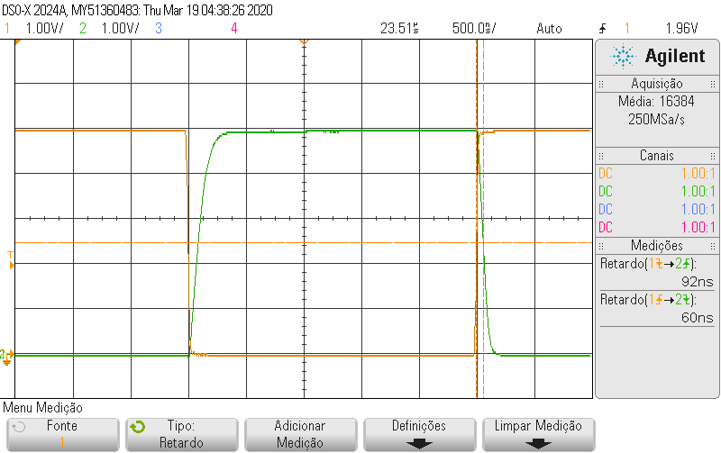
 | I. | CL=Cp

 |  |  | Canal 1: vi
 |  |  | Canal 2: vo

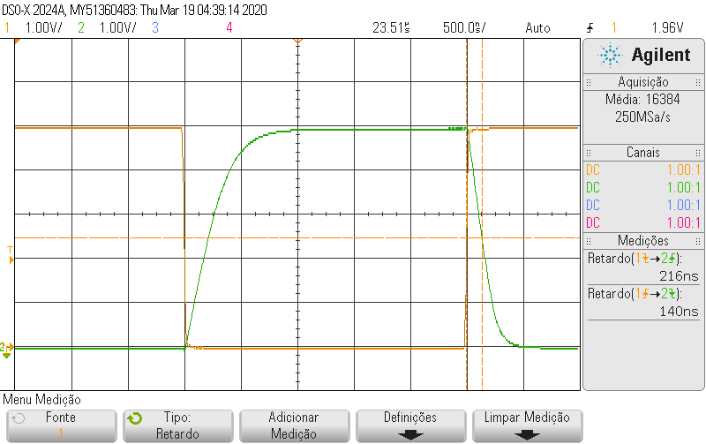
 | II. | CL=Cp + C1 (com C1=220pF)

 |  |  | Canal 1: vi
 |  |  | Canal 2: vo

